Histograms
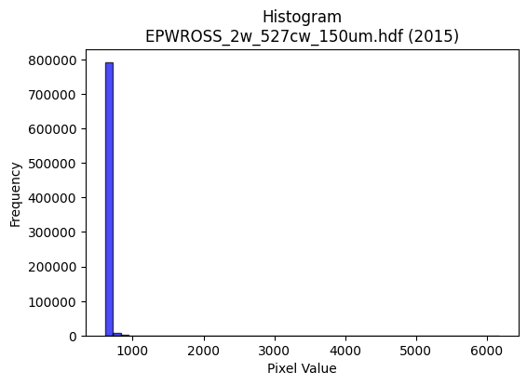
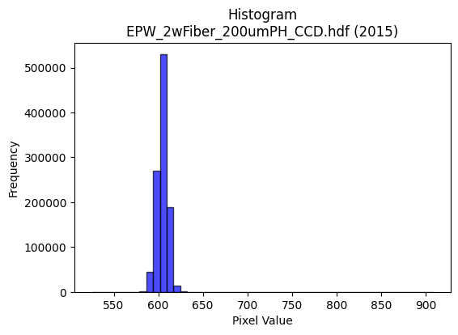
Year | Filename | Category | Histogram
2015 | EPWROSS_2w_527cw_150um.hdf | epw ross | b'\x89PNG\r\n\x1a\n\x00\x00\x00\rIHDR\x00\x00\x026\x00\x00\x01\x9e\x08\x06\x00\x00\x00\x87\x11K+\x00\x00\x009tEXtSoftware\x00Matplotlib version3.9.1, https://matplotlib.org/\xd3\x19\xee!\x00\x00\x00\tpHYs\x00\x00\x0fa\x00\x00\x0fa\x01\xa8?\xa7i\x00\x00b\xd6IDATx\x9c\xed\xddwX\x14W\xfb?\xfe\xf7\xd2\x96\xa2\x0b\x82\xc2Jl\xd8\x83X1"\x06L\x88DT\xec>\xc6.*&Q\xb1 F\x8dO\x12K\x8a\x18\x8d\x8ayl\x89&b\x89\x8d|\x125v\xc4\xae\xc4\x82\xbd\xa1\xa0\x11\xa3.j\x94]D)\xee\x9e\xdf\x1f\xfe\x98/\xe3\xa2,\x88\xaen\xde\xaf\xeb\x9a+\xd9s\xee9s\xef\x00\xbb\xb73gf\x14B\x08\x01""""\x0b`e\xee\x04\x88\x88\x88\x88J\x0b\x0b\x1b"""\xb2\x18,l\x88\x88\x88\xc8b\xb0\xb0!"""\x8b\xc1\xc2\x86\x88\x88\x88,\x06\x0b\x1b"""\xb2\x18,l\x88\x88\x88\xc8b\xb0\xb0!"""\x8b\xc1\xc2\x86\x88\x88\x88,\x06\x0b\x1b"z%U\xabV\r\x03\x06\x0c0w\x1aD\xf4\x9aaaCD/Ell,\x14\n\x05\x8e\x1e=Zh\xff\xbb\xef\xbe\x0b\x1f\x1f\x9f\xe7\xda\xc6\xe6\xcd\x9b1y\xf2\xe4\xe7\x1a\x83\x88^o,l\x88\xe8\x95\x94\x9c\x9c\x8cE\x8b\x16\x15k\x9d\xcd\x9b7c\xca\x94)/(#"z\x1d\xb0\xb0!\xa2W\x92R\xa9\x84\xad\xad\xad\xb9\xd3(\x96\xac\xac,s\xa7@\xf4\xaf\xc7\xc2\x86\x88^IO\xce\xb1\xc9\xcb\xcb\xc3\x94)SP\xabV-\xd8\xdb\xdb\xc3\xcd\xcd\r\x01\x01\x01\x88\x8f\x8f\x07\x00\x0c\x180\x00\xf3\xe6\xcd\x03\x00(\x14\ni\xc9\x97\x95\x95\x851c\xc6\xa0r\xe5\xcaP*\x95\xa8S\xa7\x0e\xbe\xfb\xee;\x08!d\xdb}\xf8\xf0!F\x8e\x1c\x89\xf2\xe5\xcb\xa3l\xd9\xb2\xe8\xd8\xb1#\xae_\xbf\x0e\x85B!;\xcd5y\xf2d(\x14\n\x9c;w\x0e\xbd{\xf7F\xb9r\xe5\x10\x10\x10\x00\x008u\xea\x14\x06\x0c\x18\x80\xea\xd5\xab\xc3\xde\xde\x1ej\xb5\x1a\x83\x06\r\xc2?\xff\xfc#\xdbV\xfe\x18\x17/^D\xdf\xbe}\xe1\xec\xec\x8c\n\x15*\xe0\x8b/\xbe\x80\x10\x02\xd7\xae]C\xa7N\x9d\xa0R\xa9\xa0V\xab1s\xe6\xcc\xd2\xdc\xc5D\x16\xc9\xc6\xdc\t\x10\xd1\xbf\x8bV\xab\xc5\x9d;w\x8c\xda\xf3\xf2\xf2\x9e\xb9\xde\xe4\xc9\x93\x11\x1d\x1d\x8d\xc1\x83\x07\xa3Y\xb3f\xd0\xe9t8z\xf4(\x8e\x1d;\x86\xf7\xdf\x7f\x1f\x1f\x7f\xfc1n\xdc\xb8\x81\xf8\xf8x,_\xbe\\\xb6\xae\x10\x02\x1d;v\xc4\xae]\xbb\x10\x1e\x1e\x8eF\x8d\x1aa\xdb\xb6m\x18;v,\xae_\xbf\x8e\xd9\xb3g
2015 | EPW_2wFiber_200umPH_CCD.hdf | epw ccd | b'\x89PNG\r\n\x1a\n\x00\x00\x00\rIHDR\x00\x00\x026\x00\x00\x01\x9e\x08\x06\x00\x00\x00\x87\x11K+\x00\x00\x009tEXtSoftware\x00Matplotlib version3.9.1, https://matplotlib.org/\xd3\x19\xee!\x00\x00\x00\tpHYs\x00\x00\x0fa\x00\x00\x0fa\x01\xa8?\xa7i\x00\x00T\x89IDATx\x9c\xed\xddy|Lg\xfb?\xf0\xcfd_\'\x91E"\x95D\xec\r\xb1EET\xb4H\x13\x84j\xa9Z\x82\x84hKc\x89\xa0\xaa\xf5\x08\xba\xf0\xd0%\xfa\xd8\xda*\xa1(\xf2\xd4CkOc\'\xb5D\xed\x15\x84J\x90D\x84d\x08\xd9\xef\xdf\x1f~s\xbe\x193\x91\xc9\x08\x93\x8c\xcf\xfb\xf5\x9a\x17s\xdf\xd7\x9cs\xdd\xb3^9\xe7>\xe7\xc8\x84\x10\x02DDDD\x06\xc0H\xdf\t\x10\x11\x11\x11U\x17\x166DDDd0X\xd8\x10\x11\x11\x91\xc1`aCDDD\x06\x83\x85\r\x11\x11\x11\x19\x0c\x166DDDd0X\xd8\x10\x11\x11\x91\xc1`aCDDD\x06\x83\x85\r\x11\x11\x11\x19\x0c\x166DT#5h\xd0\x00\xe1\xe1\xe1\xfaN\x83\x88j\x19\x166D\xf4\\\xc4\xc5\xc5A&\x93\xe1\xf8\xf1\xe3\x1a\xfb_\x7f\xfdu\xb4l\xd9\xf2\xa9\xd6\xb1m\xdb6\xcc\x9c9\xf3\xa9\x96AD\xb5\x1b\x0b\x1b"\xaa\x91RRR\xf0\xe3\x8f?V\xe91\xdb\xb6m\xc3\xacY\xb3\x9eQFDT\x1b\xb0\xb0!\xa2\x1a\xc9\xdc\xdc\x1c\xa6\xa6\xa6\xfaN\xa3J\xf2\xf3\xf3\xf5\x9d\x02\xd1\x0b\x8f\x85\r\x11\xd5H\x8f\xcf\xb1)..\xc6\xacY\xb3\xd0\xa4I\x13XXX\xc0\xd1\xd1\x11\x9d;wFBB\x02\x00 <<\x1c\x8b\x16-\x02\x00\xc8d2\xe9\xa6\x94\x9f\x9f\x8fI\x93&\xc1\xdd\xdd\x1d\xe6\xe6\xe6h\xd6\xac\x19\xbe\xfa\xea+\x08!T\xd6\xfb\xf0\xe1C\x8c\x1f?\x1eNNN\xb0\xb5\xb5\xc5\x9bo\xbe\x89\x1b7n@&\x93\xa9\xec\xe6\x9a9s&d2\x19\xce\x9f?\x8f!C\x86\xa0N\x9d:\xe8\xdc\xb93\x00\xe0\xf4\xe9\xd3\x08\x0f\x0fG\xc3\x86\raaa\x01WWW\x8c\x1c9\x12999*\xebR.\xe3\xe2\xc5\x8b\x18:t(\xec\xec\xec\xe0\xec\xec\x8c\x7f\xfd\xeb_\x10B ==\x1d}\xfb\xf6\x85\\.\x87\xab\xab+\xbe\xfe\xfa\xeb\xea|\x8a\x89\x0c\x92\x89\xbe\x13 \xa2\x17K^^\x1en\xdf\xbe\xad\xd6^\\\\\xfc\xc4\xc7\xcd\x9c9\x13s\xe6\xcc\xc1\xa8Q\xa3\xd0\xa1C\x07(\x14\n\x1c?~\x1c\'N\x9c\xc0\x1bo\xbc\x81\x0f>\xf8\x007o\xdeDBB\x02~\xfe\xf9g\x95\xc7\n!\xf0\xe6\x9bob\xcf\x9e=\x88\x88\x88@\x9b6m\xb0s\xe7NL\x992\x057n\xdc\xc0\xb7\xdf~+\xc5\x86\x87\x87c\xc3\x86\r\x186l\x18:v\xec\x88}\xfb\xf6!$$
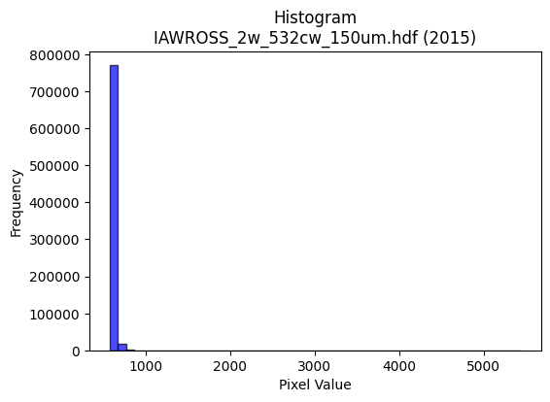
2015 | IAWROSS_2w_532cw_150um.hdf | iaw ross | b'\x89PNG\r\n\x1a\n\x00\x00\x00\rIHDR\x00\x00\x026\x00\x00\x01\x9e\x08\x06\x00\x00\x00\x87\x11K+\x00\x00\x009tEXtSoftware\x00Matplotlib version3.9.1, https://matplotlib.org/\xd3\x19\xee!\x00\x00\x00\tpHYs\x00\x00\x0fa\x00\x00\x0fa\x01\xa8?\xa7i\x00\x00b\nIDATx\x9c\xed\xddy|Lg\xfb?\xf0\xcfd\x9bl&\x11$#\x15\xb1\xc4\xd2\x885\x88\xa8\xd0T*%\xaa\x96j\xa8\x12D\x95\xc6\x1a\xa5\xf5P\xa1[,Ex\x10m\xb5Bk\xcd\xd3\xd6\xbe\xa5\xb1\x96\xd8B\xecR\t\x15\xdb\xc4\x9a\x99\x08\xb2\xcd\xfd\xfb\xc3/\xe7\xeb\x98\x90ID\x87\xe9\xe7\xfdz\x9dW\xcd}_s\x9fkN#s9\xe7\xbe\xcfQ\x08!\x04\x88\x88\x88\x88\xcc\x80\x85\xa9\x13 """*/,l\x88\x88\x88\xc8l\xb0\xb0!"""\xb3\xc1\xc2\x86\x88\x88\x88\xcc\x06\x0b\x1b"""2\x1b,l\x88\x88\x88\xc8l\xb0\xb0!"""\xb3\xc1\xc2\x86\x88\x88\x88\xcc\x06\x0b\x1b"""2\x1b,l\x88\xe8\x85T\xa3F\r\xf4\xef\xdf\xdf\xd4i\x10\xd1K\x86\x85\r\x11\xfd#\xe2\xe2\xe2\xa0P(p\xf8\xf0\xe1b\xfb_\x7f\xfdu\xf8\xf8\xf8<\xd3>6m\xda\x84\xc9\x93\'?\xd3\x18D\xf4rcaCD/\xa4\xd4\xd4T\xfc\xf0\xc3\x0f\xa5z\xcf\xa6M\x9b0e\xca\x94\xe7\x94\x11\x11\xbd\x0cX\xd8\x10\xd1\x0bI\xa9T\xc2\xda\xda\xda\xd4i\x94JNN\x8e\xa9S \xfa\xd7caCD/\xa4\xc7\xe7\xd8\xe4\xe7\xe7c\xca\x94)\xa8S\xa7\x0elmmQ\xa9R%\xb4i\xd3\x06\t\t\t\x00\x80\xfe\xfd\xfbc\xfe\xfc\xf9\x00\x00\x85B!mErrr0f\xcc\x18xxx@\xa9T\xa2^\xbdz\xf8\xf6\xdbo!\x84\x90\xed\xf7\xfe\xfd\xfb\x181b\x04*W\xae\x8c\n\x15*\xa0K\x97.\xb8r\xe5\n\x14\n\x85\xec2\xd7\xe4\xc9\x93\xa1P(p\xfa\xf4i\xbc\xff\xfe\xfb\xa8X\xb1"\xda\xb4i\x03\x008~\xfc8\xfa\xf7\xef\x8fZ\xb5j\xc1\xd6\xd6\x16j\xb5\x1a\x03\x07\x0e\xc4\xad[\xb7d\xfb*\x1a\xe3\xaf\xbf\xfe\xc2\x07\x1f|\x00\'\'\'T\xa9R\x05\x9f\x7f\xfe9\x84\x10\xb8t\xe9\x12\xdey\xe7\x1d\xa8T*\xa8\xd5j\xcc\x9c9\xb3<\x0f1\x91Y\xb22u\x02D\xf4\xef\xa2\xd5jq\xf3\xe6M\x83\xf6\xfc\xfc\xfc\xa7\xbeo\xf2\xe4\xc9\x88\x8e\x8e\xc6\xa0A\x83\xd0\xb2eK\xe8t:\x1c>|\x18G\x8e\x1c\xc1\x9bo\xbe\x89\x8f>\xfa\x08W\xaf^EBB\x02~\xfe\xf9g\xd9{\x85\x10\xe8\xd2\xa5\x0bv\xec\xd8\x81\xf0\xf0p4i\xd2\x04[\xb7n\xc5\xd8\xb1cq\xe5\xca\x15\xcc\x9e=[\x8a\xed\xdf\xbf?V\xaf^\x8d\xbe}\xfb\xa2U\x
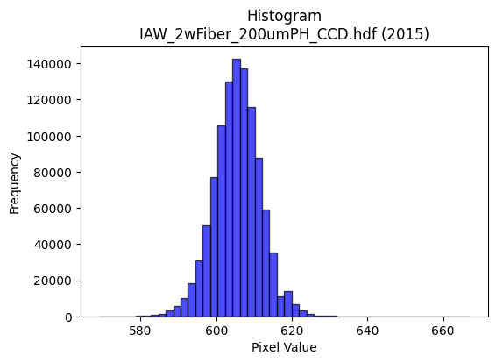
2015 | IAW_2wFiber_200umPH_CCD.hdf | iaw ccd | b'\x89PNG\r\n\x1a\n\x00\x00\x00\rIHDR\x00\x00\x026\x00\x00\x01\x9e\x08\x06\x00\x00\x00\x87\x11K+\x00\x00\x009tEXtSoftware\x00Matplotlib version3.9.1, https://matplotlib.org/\xd3\x19\xee!\x00\x00\x00\tpHYs\x00\x00\x0fa\x00\x00\x0fa\x01\xa8?\xa7i\x00\x00_\xa7IDATx\x9c\xed\xdd{\\\xce\xf7\xff?\xf0\xc7U\xe9\xba\x12\x95\xa2\xd2$!\xc7\x1cF$\xca\x98&c\xa69\x13b\x8d\xd94\xc7a6"\x87\xb1,\xa7\xcd4\xdbd\xb6\x1ak\xcc\xcc\x88\x86M\xa3\x85hN[rJ\x0e\xa5O\xa7K\xd1\xe1\xaa\xd7\xef\x0f\xbf\xeb\xfdu\xb9\xae\x8eJ\xb9<\xee\xb7\xdb\xfb\xb6]\xaf\xd7\xf3\xfd~?\xdf/\x97<{\xbf_\xef\xf7[&\x84\x10 """\xd2\x03\x065\x9d\x00\x11\x11\x11QUaaCDDDz\x83\x85\r\x11\x11\x11\xe9\r\x166DDD\xa47X\xd8\x10\x11\x11\x91\xde`aCDDDz\x83\x85\r\x11\x11\x11\xe9\r\x166DDD\xa47X\xd8\x10\x11\x11\x91\xde`aCD\xb5R\xb3f\xcd0q\xe2\xc4\x9aN\x83\x88\x9e1,l\x88\xe8\xa9\xd8\xbau+d2\x19N\x9d:\xa5\xb3\xbfO\x9f>pvv~\xa2}\xec\xdb\xb7\x0fK\x96,y\xa2m\x10\xd1\xb3\x8d\x85\r\x11\xd5J\t\t\t\xf8\xea\xab\xaf*\xb4\xce\xbe}\xfb\x10\x18\x18XM\x19\x11\xd1\xb3\x80\x85\r\x11\xd5Jr\xb9\x1cu\xea\xd4\xa9\xe94*$77\xb7\xa6S z\xee\xb1\xb0!\xa2Z\xe9\xf196\x85\x85\x85\x08\x0c\x0c\x84\x93\x93\x13\x14\n\x05\xac\xac\xac\xe0\xee\xee\x8e\xa8\xa8(\x00\xc0\xc4\x89\x13\xb1q\xe3F\x00\x80L&\x93\x16\xb5\xdc\xdc\\\xcc\x993\x07\xf6\xf6\xf6\x90\xcb\xe5h\xdd\xba5>\xfd\xf4S\x08!4\xf6\xfb\xe0\xc1\x03L\x9f>\x1d\r\x1b6D\xfd\xfa\xf5\xf1\xfa\xeb\xaf\xe3\xd6\xad[\x90\xc9d\x1a\x97\xb9\x96,Y\x02\x99L\x86\x8b\x17/b\xec\xd8\xb1h\xd0\xa0\x01\xdc\xdd\xdd\x01\x00g\xcf\x9e\xc5\xc4\x89\x13\xd1\xbcys(\x14\n\xd8\xda\xda\xe2\xcd7\xdfDzz\xba\xc6\xbe\xd4\xdb\xb8t\xe9\x12\xc6\x8d\x1b\x07sss4j\xd4\x08\x8b\x16-\x82\x10\x02\xc9\xc9\xc9\x182d\x08\xcc\xcc\xcc`kk\x8b\xe0\xe0\xe0\xaa\x1cb"\xbddT\xd3\t\x10\xd1\xf3%;;\x1b\xff\xfb\xdf\xff\xb4\xda\x0b\x0b\x0bK]o\xc9\x92%X\xb9r%\xdez\xeb-t\xef\xde\x1dJ\xa5\x12\xa7N\x9d\xc2\xe9\xd3\xa7\xf1\xca+\xaf\xe0\xed\xb7\xdf\xc6\xed\xdb\xb7\x11\x15\x15\x85\xef\xbe\xfbNc]!\x04^\x7f\xfdu\x1c9r\x04~~~\xe8\xdc\xb93\x0e\x1c8\x80\xb9s\xe7\xe2\xd6\xad[X\xbbv\xad\x14;q
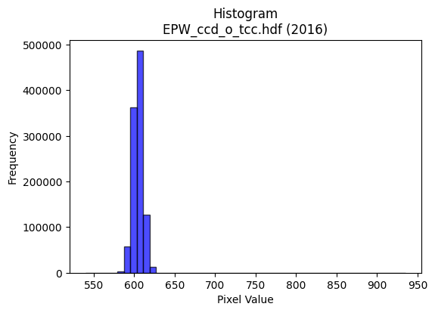
2016 | EPW_ccd_o_tcc.hdf | epw ccd | b'\x89PNG\r\n\x1a\n\x00\x00\x00\rIHDR\x00\x00\x02?\x00\x00\x01\x9e\x08\x06\x00\x00\x00{\x04`\xe1\x00\x00\x009tEXtSoftware\x00Matplotlib version3.9.1, https://matplotlib.org/\xd3\x19\xee!\x00\x00\x00\tpHYs\x00\x00\x0fa\x00\x00\x0fa\x01\xa8?\xa7i\x00\x00N\xe0IDATx\x9c\xed\xddyX\x94\xe5\xfe?\xf0\xf7\x800\x8c\xc8\x80\xb2\x8a\x0b\x02n!\x8a["\xe6\x12I\xa0R\xb9\x1d\x974E\xc5J\xc3\x15\x972;"Z\xe1\xd1Sj\xc7\xadM\xd1r\xe5{:Z.(\xe1R*\xb9`\xa8\xa9\x91\xa2\x89\x1b\x8b\x0b\x0c\xa2l3\xf7\xef\x0f/\x9e\x1f\x8f\x80\x0c\x88,>\xef\xd7u\xcdU\xf3\xdc\x9f\xb9\xe7s3L\xbc{\x96\x19\x95\x10B\x80\x88\x88\x88H!L\xaa\xbb\x01"""\xa2\xaa\xc4\xf0CDDD\x8a\xc2\xf0CDDD\x8a\xc2\xf0CDDD\x8a\xc2\xf0CDDD\x8a\xc2\xf0CDDD\x8a\xc2\xf0CDDD\x8a\xc2\xf0CDDD\x8a\xc2\xf0CDDD\x8a\xc2\xf0CD5R\xb3f\xcd0f\xcc\x98\xean\x83\x88\x9eC\x0c?DT%"##\xa1R\xa9p\xf2\xe4\xc9\x12\xc7_~\xf9exzz>\xd5s\xec\xde\xbd\x1b\xf3\xe7\xcf\x7f\xaa9\x88\xe8\xf9\xc7\xf0CD5Rbb"\xbe\xfe\xfa\xebr=f\xf7\xee\xdd\x08\x0f\x0f\x7fF\x1d\x11\xd1\xf3\x82\xe1\x87\x88j$\xb5Z\r33\xb3\xean\xa3\\\xb2\xb3\xb3\xab\xbb\x05"2\x02\xc3\x0f\x11\xd5H\x8f\x9f\xf3\x93\x9f\x9f\x8f\xf0\xf0p\xb4h\xd1\x02\x16\x16\x16\xb0\xb5\xb5E\xf7\xee\xdd\x11\x13\x13\x03\x00\x183f\x0cV\xae\\\t\x00P\xa9T\xd2\xadPvv6f\xcc\x98\x81&M\x9a@\xadV\xa3U\xabV\xf8\xf7\xbf\xff\r!\x84\xecy\x1f>|\x88)S\xa6\xc0\xce\xce\x0eVVVx\xe3\x8d7p\xe3\xc6\r\xa8T*\xd9!\xb5\xf9\xf3\xe7C\xa5R\xe1\xfc\xf9\xf3\x181b\x04\xea\xd7\xaf\x8f\xee\xdd\xbb\x03\x00\xce\x9c9\x831c\xc6\xc0\xcd\xcd\r\x16\x16\x16prr\xc2\xb8q\xe3p\xe7\xce\x1d\xd9s\x15\xce\xf1\xd7_\x7f\xe1\xad\xb7\xde\x82\xb5\xb55\xec\xed\xed\xf1\xcf\x7f\xfe\x13B\x08\\\xbbv\r\xfd\xfb\xf7\x87V\xab\x85\x93\x93\x13>\xfb\xec\xb3\xca\xfc\x11\x13)V\x9d\xean\x80\x88\x94%33\x13\xb7o\xdf.\xb6=??\xff\x89\x8f\x9b?\x7f>"""0~\xfcxt\xe9\xd2\x05:\x9d\x0e\'O\x9e\xc4\xa9S\xa7\xf0\xea\xab\xaf\xe2\xddw\xdf\xc5\xcd\x9b7\x11\x13\x13\x83\xef\xbe\xfbN\xf6X!\x04\xdex\xe3\r\x1c8p\x00\xc1\xc1\xc1h\xdf\xbe=\xf6\xee\xdd\x8bY\xb3f\xe1\xc6\x8d\x1bX\xbat\xa9T;f\xcc\x18l\xdb\xb6\r\xa3F\x8dB\xd7\xae
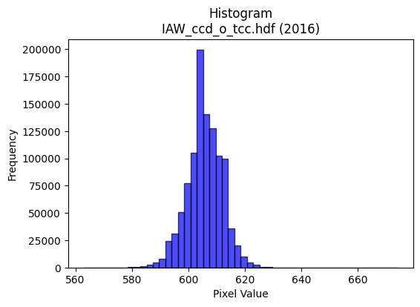
2016 | IAW_ccd_o_tcc.hdf | iaw ccd | b'\x89PNG\r\n\x1a\n\x00\x00\x00\rIHDR\x00\x00\x026\x00\x00\x01\x9e\x08\x06\x00\x00\x00\x87\x11K+\x00\x00\x009tEXtSoftware\x00Matplotlib version3.9.1, https://matplotlib.org/\xd3\x19\xee!\x00\x00\x00\tpHYs\x00\x00\x0fa\x00\x00\x0fa\x01\xa8?\xa7i\x00\x00\\\xbfIDATx\x9c\xed\xdd\x7f\\N\xf7\xff?\xf0\xc7\xd5\x8f\xeb\xea\x07W\x11u\xd5[\x92\xfcV~\x93\x0cc\x9a\xa2\xcf\xc6\x98\xf9\xadh\x8c\x15S\x86yk)\xbc\x971\xc4\x98\xde\xfb\xa1\xd8\x18\xf3\xde\xdemo\xacI\xe6w\x98h\x86iIbTzG]\nW?\xae\xf3\xfdc\xdf\xce\xdbq]\xfd\x14W.\x8f\xfb\xedvno\xe7\xf5z\x9es\x9e\xe7\xf5\xcez:\xe7u\xce\x91\t\x82 \x80\x88\x88\x88\xc8\x08\x98\x18:\x01"""\xa2\xfa\xc2\xc2\x86\x88\x88\x88\x8c\x06\x0b\x1b"""2\x1a,l\x88\x88\x88\xc8h\xb0\xb0!"""\xa3\xc1\xc2\x86\x88\x88\x88\x8c\x06\x0b\x1b"""2\x1a,l\x88\x88\x88\xc8h\xb0\xb0!"""\xa3\xc1\xc2\x86\x88\x1a\xa4V\xadZ! \xc0\xd0i\x10\xd13\x86\x85\r\x11=\x15qqq\x90\xc9d8}\xfa\xb4\xde\xfeA\x83\x06\xc1\xdd\xdd\xfd\xb1\x8e\xb1w\xef^DDD<\xd6>\x88\xe8\xd9\xc6\xc2\x86\x88\x1a\xa4\xb4\xb44|\xf6\xd9g\xb5\xdaf\xef\xde\xbd\x88\x8c\x8c|B\x19\x11\xd1\xb3\x80\x85\r\x115H\n\x85\x02\xe6\xe6\xe6\x86N\xa3V\x8a\x8b\x8b\r\x9d\x02\xd1s\x8f\x85\r\x115H\x8f\xce\xb1)--Edd$\xda\xb6m\x0b\x0b\x0b\x0b\xd8\xd9\xd9\xa1\x7f\xff\xfeHLL\x04\x00\x04\x04\x04`\xe3\xc6\x8d\x00\x00\x99L&.\x15\x8a\x8b\x8b1o\xde<8;;C\xa1P\xa0}\xfb\xf6\xf8\xe8\xa3\x8f \x08\x82\xe4\xb8\xf7\xef\xdf\xc7\x9c9s\xd0\xacY34n\xdc\x18\xaf\xbe\xfa*n\xdc\xb8\x01\x99L&\xb9\xcd\x15\x11\x11\x01\x99L\x86\x8b\x17/b\xc2\x84\th\xd2\xa4\t\xfa\xf7\xef\x0f\x008w\xee\x1c\x02\x02\x02\xd0\xbaukXXX@\xa5Ra\xda\xb4i\xc8\xcf\xcf\x97\x1c\xabb\x1f\x7f\xfc\xf1\x07&M\x9a\x04\x1b\x1b\x1b4o\xde\x1c\xef\xbf\xff>\x04A\xc0\xf5\xeb\xd71b\xc4\x08(\x95J\xa8T*\xac^\xbd\xba>\x87\x98\xc8(\x99\x19:\x01"z\xbe\x14\x16\x16\xe2\xbf\xff\xfd\xafN{iii\x95\xdbEDD **\no\xbe\xf9&\xfa\xf4\xe9\x03\xb5Z\x8d\xd3\xa7O\xe3\xcc\x993x\xf9\xe5\x97\xf1\xd6[o\xe1\xe6\xcd\x9bHLL\xc4\x97_~)\xd9V\x10\x04\xbc\xfa\xea\xab\xf8\xf9\xe7\x9f\x11\x18\x18\x88n\xdd\xba\xe1\xa7\x9f~\xc2\xfc\xf9\xf3q\xe3\x
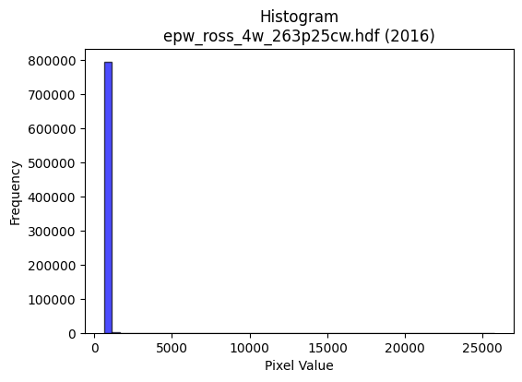
2016 | epw_ross_4w_263p25cw.hdf | epw ross | b'\x89PNG\r\n\x1a\n\x00\x00\x00\rIHDR\x00\x00\x026\x00\x00\x01\x9e\x08\x06\x00\x00\x00\x87\x11K+\x00\x00\x009tEXtSoftware\x00Matplotlib version3.9.1, https://matplotlib.org/\xd3\x19\xee!\x00\x00\x00\tpHYs\x00\x00\x0fa\x00\x00\x0fa\x01\xa8?\xa7i\x00\x00`\x0fIDATx\x9c\xed\xddy\\T\xd5\x1f7\xf0\xcf\x800,:\xc3\xa20\x92\x88(\x8a)\xae\x98Hn\x91\xe8`\xa8\x99ff.\xa8\xb8\x86%bj\x96{\x16\xa6?\x15\xcb\xb5,hs\xa3\xa7\xd5\x1d1wr\xc1}C!\x13S\x07Wf\x90\x14\x909\xcf\x1f>\xdc\x87\xeb\xa0\x0c\x88\x8eN\x9f\xf7\xebu_9\xe7|\xef\xb9\xdf9\x0c\xcc\xb7{\xcf\x9dQ\x08!\x04\x88\x88\x88\x88\xac\x80\x8d\xa5\x13 """\xaa(,l\x88\x88\x88\xc8j\xb0\xb0!"""\xab\xc1\xc2\x86\x88\x88\x88\xac\x06\x0b\x1b"""\xb2\x1a,l\x88\x88\x88\xc8j\xb0\xb0!"""\xab\xc1\xc2\x86\x88\x88\x88\xac\x06\x0b\x1b"""\xb2\x1a,l\x88\xe8\xa9T\xabV-\x0c\x1c8\xd0\xd2i\x10\xd13\x86\x85\r\x11=\x11\t\t\tP(\x148p\xe0@\x89\xfd/\xbd\xf4\x12\x02\x02\x02\x1e\xe9\x18\xeb\xd7\xaf\xc7\xb4i\xd3\x1ei\x0c"z\xb6\xb1\xb0!\xa2\xa7RZZ\x1a\xbe\xfc\xf2\xcb2\xed\xb3~\xfdzL\x9f>\xfd1eDD\xcf\x02\x166D\xf4TR*\x95\xb0\xb3\xb3\xb3t\x1ae\x92\x9b\x9bk\xe9\x14\x88\xfe\xf3X\xd8\x10\xd1S\xe9\xfe56\x05\x05\x05\x98>}:\xea\xd6\xad\x0b\x07\x07\x07\xb8\xbb\xbb\xa3M\x9b6HJJ\x02\x00\x0c\x1c8\x10\x8b\x16-\x02\x00(\x14\ni+\x92\x9b\x9b\x8b\xb1c\xc7\xc2\xdb\xdb\x1bJ\xa5\x12\xfe\xfe\xfe\xf8\xdf\xff\xfe\x07!\x84\xec\xb8\xb7o\xdf\xc6\xbb\xef\xbe\x8b\xaaU\xab\xa2J\x95*\xe8\xd6\xad\x1b.^\xbc\x08\x85B!\xbb\xcc5m\xda4(\x14\n\x9c<y\x12o\xbd\xf5\x16\\]]\xd1\xa6M\x1b\x00\xc0\xd1\xa3G1p\xe0@\xd4\xae]\x1b\x0e\x0e\x0e\xd0h4\x18<x0\xae_\xbf.;V\xd1\x18g\xce\x9cA\xbf~\xfd\xa0V\xabQ\xadZ5L\x9e<\x19B\x08\\\xb8p\x01\xaf\xbe\xfa*T*\x154\x1a\r\xe6\xce\x9d[\x91SLd\x95*Y:\x01"\xfao\xd1\xeb\xf5\xb8v\xed\x9aI{AA\xc1C\xf7\x9b6m\x1abcc1d\xc8\x10\xb4l\xd9\x12\x06\x83\x01\x07\x0e\x1c\xc0\xc1\x83\x07\xd1\xb1cG\x0c\x1f>\x1c\x97.]BRR\x12\xbe\xfb\xee;\xd9\xbeB\x08t\xeb\xd6\r\x7f\xfc\xf1\x07"##\xd1\xb4iSl\xda\xb4\t\xe3\xc6\x8d\xc3\xc5\x8b\x171\x7f\xfe|)v\xe0\xc0\x81X\xb3f\r\xfa\xf7\xef\x8fV\xadZa\xfb\xf6\xed\x08
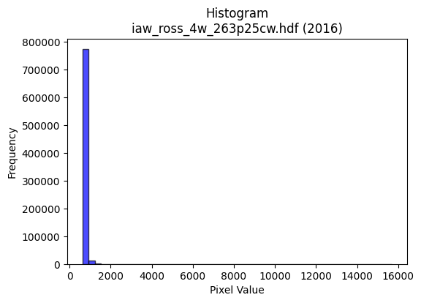
2016 | iaw_ross_4w_263p25cw.hdf | iaw ross | b'\x89PNG\r\n\x1a\n\x00\x00\x00\rIHDR\x00\x00\x02@\x00\x00\x01\x9e\x08\x06\x00\x00\x00|F\xbe\xf4\x00\x00\x009tEXtSoftware\x00Matplotlib version3.9.1, https://matplotlib.org/\xd3\x19\xee!\x00\x00\x00\tpHYs\x00\x00\x0fa\x00\x00\x0fa\x01\xa8?\xa7i\x00\x00bLIDATx\x9c\xed\xddy\\T\xe5\xfb?\xfe\xd7\xb0\xcc\xb0\xe8\x0c\x8b\x02\xe2\x82\xb8\'\xb8b \xb9E\xa2\xa8\xb8\x9b\x99\xb9\xa0b.a\x8a\x98\x96\x95k\x16.\xef\x12\xcd\xad\xb2\xc0\xdc\xa5\x8f\xa5\xb9#\xeeJ.\xb8o(hB\xea\xe0\n\x83\xa4ls\xff\xfe\xf0\xcb\xf9y\x1c\x14$p\xc4y=\x1f\x8f\xf3\xa8\xb9\xefk\xees\xdd\x03\xcc\\\x9e\xb9\xcf9\n!\x84\x00\x11\x11\x11\x91\t13v\x02DDDD/\x1b\x0b """29,\x80\x88\x88\x88\xc8\xe4\xb0\x00""""\x93\xc3\x02\x88\x88\x88\x88L\x0e\x0b """29,\x80\x88\x88\x88\xc8\xe4\xb0\x00""""\x93\xc3\x02\x88\x88\x88\x88L\x0e\x0b "z%U\xaf^\x1d\x83\x06\r2v\x1aD\xf4\x9ab\x01DD/ETT\x14\x14\n\x05\x8e\x1d;V`\xff\xdbo\xbf\rOO\xcf\xff\xb4\x8f-[\xb6`\xea\xd4\xa9\xffi\x0c"2\r,\x80\x88\xe8\x95\x94\x90\x90\x80\x9f~\xfa\xe9\x85\x9e\xb3e\xcb\x16L\x9b6\xad\x942"\xa2\xd7\t\x0b "z%\xa9T*XZZ\x1a;\x8d\x17\x92\x99\x99i\xec\x14\x88\xa8\x88X\x00\x11\xd1+\xe9\xe95@999\x986m\x1aj\xd7\xae\r+++8::\xa2e\xcb\x96\x88\x89\x89\x01\x00\x0c\x1a4\x08\x0b\x17.\x04\x00(\x14\ni\xcb\x97\x99\x99\x89q\xe3\xc6\xa1j\xd5\xaaP\xa9T\xa8[\xb7.\xfe\xf7\xbf\xffA\x08!\xdb\xef\xc3\x87\x0f1z\xf4hT\xa8P\x01\xe5\xcb\x97G\xd7\xae]q\xfd\xfau(\x14\n\xd9\xd7kS\xa7N\x85B\xa1\xc0\xf9\xf3\xe7\xf1\xc1\x07\x1f\xc0\xde\xde\x1e-[\xb6\x04\x00\x9c>}\x1a\x83\x06\rB\x8d\x1a5`ee\x05\x17\x17\x17\x0c\x192\x04w\xef\xde\x95\xed+\x7f\x8cK\x97.\xa1\x7f\xff\xfe\xd0h4\xa8X\xb1"&M\x9a\x04!\x04RRR\xd0\xad[7\xa8\xd5j\xb8\xb8\xb8\xe0\xdbo\xbf-\xc9\x97\x98\xc8\xa4Y\x18;\x01"2-\xe9\xe9\xe9\xb8s\xe7\x8eA{NN\xces\x9f7u\xeaT\x84\x87\x87c\xe8\xd0\xa1\xf0\xf6\xf6\x86N\xa7\xc3\xb1c\xc7p\xfc\xf8q\xb4k\xd7\x0e\xc3\x87\x0f\xc7\x8d\x1b7\x10\x13\x13\x83\xe5\xcb\x97\xcb\x9e+\x84@\xd7\xae]\xb1{\xf7n\x04\x07\x07\xa3q\xe3\xc6\xd8\xbe};\xc6\x8f\x1f\x8f\xeb\xd7\xafc\xee\xdc\xb9R\xec\xa0A\x83\xb0n\xdd:\x0c\x180\x00\xcd\x9b7
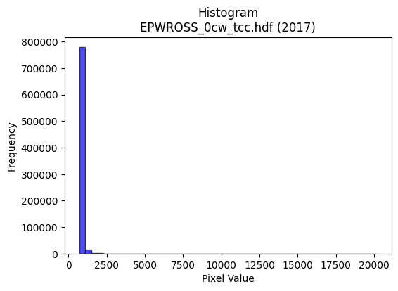
2017 | EPWROSS_0cw_tcc.hdf | epw ross | b'\x89PNG\r\n\x1a\n\x00\x00\x00\rIHDR\x00\x00\x026\x00\x00\x01\x9e\x08\x06\x00\x00\x00\x87\x11K+\x00\x00\x009tEXtSoftware\x00Matplotlib version3.9.1, https://matplotlib.org/\xd3\x19\xee!\x00\x00\x00\tpHYs\x00\x00\x0fa\x00\x00\x0fa\x01\xa8?\xa7i\x00\x00`\xaeIDATx\x9c\xed\xddy\\Te\xfb?\xf0\xcf\xb0\xcc\xb0\xe8\xb0)\x8c\x88\x02\xe2\x96\x82\x1b\x06Rb\xa9$*\x96[fj\x8a\x8a\x95\x86\xa6\xe2\x96O\xe5\xf6\xf8\x84i\xa6V.m\x82Vn\xf4\x94\x99;\xe2\xae\xe4\x82\xfb\x86\x82\x0b\xa6\x0e\xb81\xa3\xa4\x80\xcc\xfd\xfb\xc3\x1f\xe7\xcbq\x10\x06D\x07\xe7\xf9\xbc_\xaf\xf3\xca\xb9\xef\xeb\xdc\xe7:st\xce\xd5Y\x15B\x08\x01""""\x0b`e\xee\x04\x88\x88\x88\x88*\n\x0b\x1b"""\xb2\x18,l\x88\x88\x88\xc8b\xb0\xb0!"""\x8b\xc1\xc2\x86\x88\x88\x88,\x06\x0b\x1b"""\xb2\x18,l\x88\x88\x88\xc8b\xb0\xb0!"""\x8b\xc1\xc2\x86\x88\x88\x88,\x06\x0b\x1b"\xaa\x94|||0p\xe0@s\xa7AD\xcf\x19\x166D\xf4L\xc4\xc7\xc7C\xa1P\xe0\xe0\xc1\x83\xc5\xf6\xbf\xfa\xea\xab\xf0\xf7\xf7\x7f\xa2e\xac_\xbf\x1eS\xa6Ly\xa21\x88\xe8\xf9\xc6\xc2\x86\x88*\xa5\xd4\xd4T|\xff\xfd\xf7e\x9ag\xfd\xfa\xf5\x98:u\xeaS\xca\x88\x88\x9e\x07,l\x88\xa8RR\xa9T\xb0\xb5\xb55w\x1ae\x92\x93\x93c\xee\x14\x88\xfe\xe7\xb1\xb0!\xa2J\xe9\xd1kl\xf2\xf3\xf31u\xeaT\xd4\xabW\x0fvvvpssC\xeb\xd6\xad\x91\x98\x98\x08\x00\x188p \xe6\xcf\x9f\x0f\x00P(\x14\xd2T(\'\'\x07c\xc6\x8cA\xadZ\xb5\xa0R\xa9\xd0\xa0A\x03|\xf1\xc5\x17\x10B\xc8\x96{\xef\xde=|\xf8\xe1\x87\xa8V\xad\x1a\xaaV\xad\x8a7\xdex\x03W\xae\\\x81B\xa1\x90\x9d\xe6\x9a2e\n\x14\n\x05N\x9d:\x85\xbe}\xfb\xc2\xc5\xc5\x05\xad[\xb7\x06\x00\x1c;v\x0c\x03\x07\x0eD\x9d:u`gg\x07\x8dF\x83\xc1\x83\x07\xe3\xe6\xcd\x9b\xb2e\x15\x8eq\xf6\xecY\xbc\xf3\xce;prrB\xf5\xea\xd5\xf1\xe9\xa7\x9fB\x08\x81\xcb\x97/\xa3k\xd7\xaeP\xab\xd5\xd0h4\x98={vE~\xc5D\x16\xc9\xc6\xdc\t\x10\xd1\xff\x16\x9dN\x87\x1b7n\x18\xb5\xe7\xe7\xe7\x978\xdf\x94)S\x10\x1b\x1b\x8b!C\x86 ((\x08z\xbd\x1e\x07\x0f\x1e\xc4\xa1C\x87\xf0\xdak\xaf\xe1\xfd\xf7\xdf\xc7\xd5\xabW\x91\x98\x98\x88\x9f~\xfaI6\xaf\x10\x02o\xbc\xf1\x06\xb6m\xdb\x86\xa8\xa8(4k\xd6\x0c\x9b6m\xc2\xb8q\xe3p\xe5\x
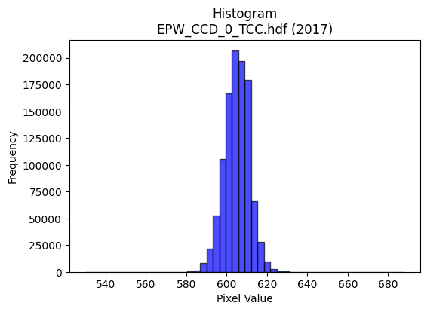
2017 | EPW_CCD_0_TCC.hdf | epw ccd | b'\x89PNG\r\n\x1a\n\x00\x00\x00\rIHDR\x00\x00\x026\x00\x00\x01\x9e\x08\x06\x00\x00\x00\x87\x11K+\x00\x00\x009tEXtSoftware\x00Matplotlib version3.9.1, https://matplotlib.org/\xd3\x19\xee!\x00\x00\x00\tpHYs\x00\x00\x0fa\x00\x00\x0fa\x01\xa8?\xa7i\x00\x00_\xf8IDATx\x9c\xed\xddy\\TU\xff\x07\xf0\xcf\xb0\x0c\x9b\x0c\x88\xc8\x96\x88\xb8/\xe0\xae\x84\xb9&\x01\xc6c\x9af\xee\xa2\xa1\xa6\x81\x1bf\xa6\x19\xae\xa5\xb9b\x89\xf2T*\x9a\x9a\xca\xf33\xf5QC\x11w\xc5\rE\\\x11\x11\xc1\x92QBd\x04e?\xbf?zq\x1f\xc7a\x17\x05\xa6\xcf\xfb\xf5\xba\xaf\x98s\xbes\xee\xf7\x0c\x08\xdf\xee=\xf7^\x99\x10B\x80\x88\x88\x88H\x0b\xe8Tu\x02DDDD\x95\x85\x85\r\x11\x11\x11i\r\x166DDD\xa45X\xd8\x10\x11\x11\x91\xd6`aCDDDZ\x83\x85\r\x11\x11\x11i\r\x166DDD\xa45X\xd8\x10\x11\x11\x91\xd6`aCDDDZ\x83\x85\r\x11UK\r\x1a4\xc0\xe8\xd1\xa3\xab:\r"\xaaaX\xd8\x10\xd1\x1b\x11\x12\x12\x02\x99L\x86\x8b\x17/\x16\xd9\xdf\xb3gO899\xbd\xd2>\x0e\x1c8\x80y\xf3\xe6\xbd\xd2\x18DT\xb3\xb1\xb0!\xa2j)66\x16?\xfd\xf4S\xb9\xdes\xe0\xc0\x01\xcc\x9f?\xff5eDD5\x01\x0b\x1b"\xaa\x96\x0c\x0c\x0c\xa0\xaf\xaf_\xd5i\x94KfffU\xa7@\xf4\x8f\xc7\xc2\x86\x88\xaa\xa5\x97\xd7\xd8\xe4\xe6\xe6b\xfe\xfc\xf9h\xd2\xa4\t\x0c\r\rQ\xa7N\x1dt\xed\xda\x15\xe1\xe1\xe1\x00\x80\xd1\xa3G#((\x08\x00 \x93\xc9\xa4\xadPff&\xa6O\x9f\x0e{{{\x18\x18\x18\xa0Y\xb3fX\xbe|9\x84\x10j\xfb}\xfe\xfc9&O\x9e\x0cKKK\x98\x9a\x9a\xe2\x83\x0f>\xc0\x9f\x7f\xfe\t\x99L\xa6v\x9ak\xde\xbcy\x90\xc9d\xb8q\xe3\x06\x86\r\x1b\x86\xda\xb5k\xa3k\xd7\xae\x00\x80\x98\x98\x18\x8c\x1e=\x1a\r\x1b6\x84\xa1\xa1!lll\xf0\xc9\'\x9f 55Um_\x85c\xdc\xbe}\x1b#F\x8c\x80\x99\x99\x19\xea\xd6\xad\x8b\xaf\xbf\xfe\x1aB\x08\xdc\xbf\x7f\x1f\xfd\xfa\xf5\x83B\xa1\x80\x8d\x8d\rV\xacXQ\x99\x1f1\x91V\xd2\xab\xea\x04\x88\xe8\x9f%==\x1d\x7f\xfd\xf5\x97F{nnn\x89\xef\x9b7o\x1e\x16/^\x8c\xb1c\xc7\xa2s\xe7\xceP\xa9T\xb8x\xf1".]\xba\x84\xf7\xde{\x0f\x9f~\xfa)\x1e<x\x80\xf0\xf0p\xfc\xf2\xcb/j\xef\x15B\xe0\x83\x0f>\xc0\xd1\xa3G\xe1\xe3\xe3\x83\xb6m\xdb\xe2\xe0\xc1\x83\x981c\x06\xfe\xfc\xf3O\xacZ\xb5J\x8a\x1d=z4v\xee\xdc\x89\x91#G\xe2\
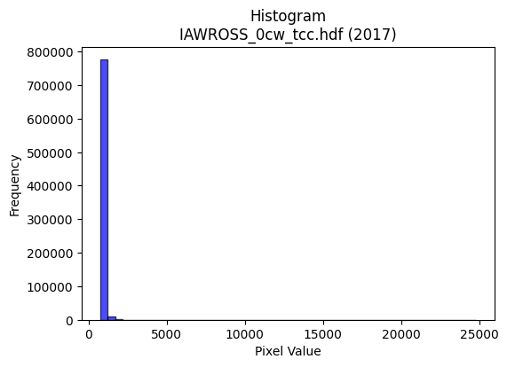
2017 | IAWROSS_0cw_tcc.hdf | iaw ross | b'\x89PNG\r\n\x1a\n\x00\x00\x00\rIHDR\x00\x00\x02;\x00\x00\x01\x9e\x08\x06\x00\x00\x00r\xef\xc0\x9b\x00\x00\x009tEXtSoftware\x00Matplotlib version3.9.1, https://matplotlib.org/\xd3\x19\xee!\x00\x00\x00\tpHYs\x00\x00\x0fa\x00\x00\x0fa\x01\xa8?\xa7i\x00\x00]\xb7IDATx\x9c\xed\xddy\\Te\xfb?\xf0\xcf\xb0\xcc\xb09\x80\xca"\xee\xbb\t\xee\x0bRj\x91$*Y\xa6\x19\x9a\x8f\xa2\x92\xa5\xa1\xa9\x98\x96O\xe6\xd2"\xa6\x95Z\xb9\xb4\x8a\x99+Of\xe5\x1a\xe1\xae\xb8\xe1\xbe\xa1\x90\x86\xa9\x03n\xcc )\xdb\\\xbf?\xfcq\xbe\x1e\x07\x05\x01\x05\xc7\xcf\xfb\xf5:\xaf\x98\xfb\xbe\xce}\xae\xb9\xa1\x99\xcb\xb3jDD@DDDd\xa5l\xca:\x01"""\xa2\x07\x89\xc5\x0e\x11\x11\x11Y5\x16;DDDd\xd5X\xec\x10\x11\x11\x91Uc\xb1CDDDV\x8d\xc5\x0e\x11\x11\x11Y5\x16;DDDd\xd5X\xec\x10\x11\x11\x91Uc\xb1CDDDV\x8d\xc5\x0e\x11\x95K\xb5j\xd5\xc2\xc0\x81\x03\xcb:\r"\xb2\x02,v\x88\xe8\xa1\x88\x8e\x8e\x86F\xa3\xc1\xbe}\xfb\n\xec\x7f\xe6\x99g\xe0\xe7\xe7W\xa2m\xac]\xbb\x16\x93\'O.\xd1\x18Dd}X\xec\x10Q\xb9\x94\x98\x98\x88o\xbf\xfd\xf6\xbe\xd6Y\xbbv-\xa6L\x99\xf2\x802"\xa2G\x15\x8b\x1d"*\x97t:\x1d\xec\xed\xed\xcb:\x8d\xfb\x92\x99\x99Y\xd6)\x10Q\x01X\xec\x10Q\xb9t\xe79;999\x982e\n\xea\xd7\xaf\x0f\x07\x07\x07T\xaaT\t\xed\xdb\xb7Gll,\x00`\xe0\xc0\x81\x983g\x0e\x00@\xa3\xd1(K\xbe\xcc\xccL\x8c\x193\x06\xd5\xabW\x87N\xa7C\xc3\x86\r\xf1\xe9\xa7\x9fBDT\xdb\xbdq\xe3\x06\xdez\xeb-T\xae\\\x19\x15*T\xc0\x0b/\xbc\x80\xf3\xe7\xcfC\xa3\xd1\xa8\x0e\x91M\x9e<\x19\x1a\x8d\x06\xc7\x8f\x1f\xc7\xab\xaf\xbe\nwww\xb4o\xdf\x1e\x00p\xf8\xf0a\x0c\x1c8\x10u\xea\xd4\x81\x83\x83\x03\xbc\xbd\xbd1x\xf0`\\\xb9rE\xb5\xad\xfc1N\x9d:\x85\xff\xfc\xe7?puu\x85\x87\x87\x07\xde\x7f\xff}\x88\x08\xce\x9d;\x87\x17_|\x11z\xbd\x1e\xde\xde\xde\xf8\xec\xb3\xcfJs\x8a\x89\x1e\x1bve\x9d\x00\x11=^\x8cF#._\xbel\xd1\x9e\x93\x93s\xcf\xf5&O\x9e\x8c\xa8\xa8(\xbc\xf6\xdakh\xdb\xb6-L&\x13\xf6\xed\xdb\x87\xfd\xfb\xf7\xe3\xb9\xe7\x9e\xc3\x1bo\xbc\x81\x0b\x17. 66\x16\x8b\x16-R\xad+"x\xe1\x85\x17\xb0i\xd3&\x84\x87\x87\xa3y\xf3\xe6\xd8\xb0a\x03\xc6\x8e\x1d\x8b\xf3\xe7\xcfc\xe6\xcc\x99J\xec\xc0\x81
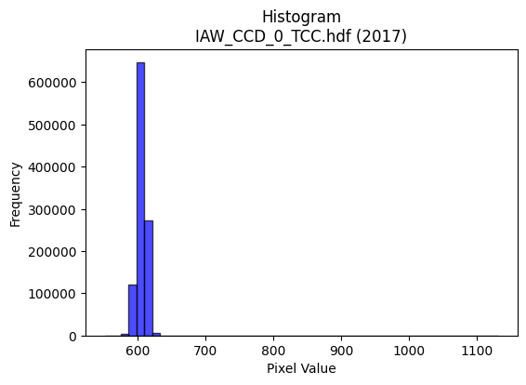
2017 | IAW_CCD_0_TCC.hdf | iaw ccd | b'\x89PNG\r\n\x1a\n\x00\x00\x00\rIHDR\x00\x00\x026\x00\x00\x01\x9e\x08\x06\x00\x00\x00\x87\x11K+\x00\x00\x009tEXtSoftware\x00Matplotlib version3.9.1, https://matplotlib.org/\xd3\x19\xee!\x00\x00\x00\tpHYs\x00\x00\x0fa\x00\x00\x0fa\x01\xa8?\xa7i\x00\x00R%IDATx\x9c\xed\xddyXTe\xff\x06\xf0{XfXt@Q\x18I\xc4}\xc5\xddD\\*\x93D%\xd34s\x17\x143}qAL\xcd\xf4\xc5=L\xd3\xb4\xd7\xad\xb4\xc0}\xa1\xcc\xcc\x05%\xdcR\xc9\x05\xc5=\x14\\p\x01D\x14\x06P\xd9\xe6\xf9\xfd\xd1\xc5\xf99\x0e\xca\x80\xe8\xe8\xf1\xfe\\\xd7\xb9j\xce\xf3\x9d\xe7|\xe7@\xcc\xdd\x99s\xce(\x84\x10\x02DDDD2`f\xea\x06\x88\x88\x88\x88J\x0b\x83\r\x11\x11\x11\xc9\x06\x83\r\x11\x11\x11\xc9\x06\x83\r\x11\x11\x11\xc9\x06\x83\r\x11\x11\x11\xc9\x06\x83\r\x11\x11\x11\xc9\x06\x83\r\x11\x11\x11\xc9\x06\x83\r\x11\x11\x11\xc9\x06\x83\r\x11\x11\x11\xc9\x06\x83\r\x11\xbd\x92\xaaV\xad\n___S\xb7AD\xaf\x19\x06\x1b"z)BCC\xa1P(p\xe2\xc4\x89B\xc7\xdf{\xef=\xb8\xb9\xb9=\xd76v\xee\xdc\x89i\xd3\xa6=\xd7\x1cD\xf4zc\xb0!\xa2WRll,V\xacXQ\xac\xe7\xec\xdc\xb9\x13\xd3\xa7O\x7fA\x1d\x11\xd1\xeb\x80\xc1\x86\x88^I*\x95\n\x96\x96\x96\xa6n\xa3X\xb2\xb2\xb2L\xdd\x02\xd1\x1b\x8f\xc1\x86\x88^IO\x9ec\x93\x9b\x9b\x8b\xe9\xd3\xa7\xa3V\xadZ\xb0\xb2\xb2\x82\x83\x83\x03\xda\xb6m\x8b\x88\x88\x08\x00\x80\xaf\xaf/\x96,Y\x02\x00P(\x14\xd2R ++\x0b\xe3\xc6\x8d\x83\x8b\x8b\x0bT*\x15\xea\xd4\xa9\x83o\xbf\xfd\x16B\x08\xbd\xed>|\xf8\x10\xa3G\x8fF\x85\n\x15P\xb6lY|\xf4\xd1G\xb8u\xeb\x16\x14\n\x85\xde\xc7\\\xd3\xa6M\x83B\xa1\xc0\x85\x0b\x17\xd0\xaf_?\x94+W\x0em\xdb\xb6\x05\x00\x9c9s\x06\xbe\xbe\xbe\xa8^\xbd:\xac\xac\xac\xa0\xd1h0d\xc8\x10\xa4\xa6\xa6\xeam\xab`\x8eK\x97.a\xc0\x80\x01\xb0\xb3\xb3C\xc5\x8a\x15\xf1\xdf\xff\xfe\x17B\x08\xdc\xb8q\x03\xdd\xbau\x83Z\xad\x86F\xa3\xc1\xfc\xf9\xf3Ks\x17\x13\xc9\x92\x85\xa9\x1b \xa27Kzz:\xee\xde\xbdk\xb0>77\xf7\x99\xcf\x9b6m\x1a\x82\x83\x831t\xe8P\xb4l\xd9\x12Z\xad\x16\'N\x9c\xc0\xc9\x93\'\xf1\xc1\x07\x1f\xe0\xf3\xcf?\xc7\xed\xdb\xb7\x11\x11\x11\x815k\xd6\xe8=W\x08\x81\x8f>\xfa\x08\xfb\xf6\xed\x83\x9f\x9f\x1f\x9a4i\x82\xdd\xbbwc\xfc\xf
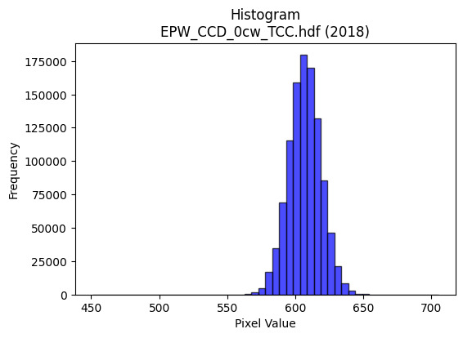
2018 | EPW_CCD_0cw_TCC.hdf | epw ccd | b'\x89PNG\r\n\x1a\n\x00\x00\x00\rIHDR\x00\x00\x026\x00\x00\x01\x9e\x08\x06\x00\x00\x00\x87\x11K+\x00\x00\x009tEXtSoftware\x00Matplotlib version3.9.1, https://matplotlib.org/\xd3\x19\xee!\x00\x00\x00\tpHYs\x00\x00\x0fa\x00\x00\x0fa\x01\xa8?\xa7i\x00\x00[\xc8IDATx\x9c\xed\xdd\x7f\\\xcd\xf7\xff?\xfe\xdb\xa9\x9c\xd3\x0f*\x95:5I\x88P~O\x8bB\xd3*\x9a1\xe6\xed\xb7\x10\xc6\xe4W~\x8d\x19\xc2\xc6\x98\x9fc\xccL1\x8c\xb5\xcf^\xe6\xe5G$\xf3;!\x9a_\x13B\xb5)\x928\n\xfd||\xff\xf0\xed\xf9r\x9c~K?\x8e\xdb\xf5ry^\xe6<\x1e\xf7\xf3<\x8f\xf3pV7\xcf\xf3x>\x9f2!\x84\x00\x11\x11\x11\x91\x16\xd0\xa9\xec\x01\x10\x11\x11\x11\x95\x17\x06\x1b"""\xd2\x1a\x0c6DDD\xa45\x18l\x88\x88\x88Hk0\xd8\x10\x11\x11\x91\xd6`\xb0!"""\xad\xc1`CDDDZ\x83\xc1\x86\x88\x88\x88\xb4\x06\x83\r\x11\x11\x11i\r\x06\x1b"\xaa\x92\xea\xd7\xaf\x8fa\xc3\x86U\xf60\x88\xa8\x9aa\xb0!\xa2\n\x11\x12\x12\x02\x99L\x86s\xe7\xce\x15\xd8\xdf\xa5K\x17899\xbd\xd6k\xec\xdb\xb7\x0f\xf3\xe6\xcd{\xad}\x10Q\xf5\xc6`CDURll,~\xfc\xf1\xc7R=g\xdf\xbe}\x08\n\nzC#"\xa2\xea\x80\xc1\x86\x88\xaa$\x85B\x81\x1a5jT\xf60J%##\xa3\xb2\x87@\xf4\xd6c\xb0!\xa2*\xe9\xd556\xd9\xd9\xd9\x08\n\n\x82\x83\x83\x03\xf4\xf5\xf5ann\x0e777\x84\x87\x87\x03\x00\x86\r\x1b\x86\xb5k\xd7\x02\x00d2\x99\xb4\xe5\xcb\xc8\xc8\xc0\x94)S`kk\x0b\x85B\x81&M\x9a\xe0\xdbo\xbf\x85\x10B\xedu\x9f={\x86\t\x13&\xc0\xc2\xc2\x02\xb5j\xd5\xc2G\x1f}\x84\x7f\xff\xfd\x172\x99L\xedk\xaey\xf3\xe6A&\x93\xe1\xea\xd5\xab\x188p j\xd7\xae\r777\x00\xc0\xc5\x8b\x171l\xd804h\xd0\x00\xfa\xfa\xfaP*\x95\x181b\x04RSS\xd5^+\x7f\x1f\xd7\xaf_\xc7\xe0\xc1\x83abb\x82:u\xea\xe0\xcb/\xbf\x84\x10\x02\x89\x89\x89\xe8\xd9\xb3\'\x8c\x8d\x8d\xa1T*\xb1l\xd9\xb2\xf2\x9cb"\xad\xa4W\xd9\x03 \xa2\xb7\xcb\xe3\xc7\x8f\xf1\xe0\xc1\x03\x8d\xf6\xec\xec\xec"\x9f7o\xde<,Z\xb4\x08#G\x8eD\xfb\xf6\xed\xa1R\xa9p\xee\xdc9\x9c?\x7f\x1e\x1f|\xf0\x01>\xfd\xf4S\xdc\xbd{\x17\xe1\xe1\xe1\xf8\xf9\xe7\x9f\xd5\x9e+\x84\xc0G\x1f}\x84?\xff\xfc\x13\xfe\xfe\xfeh\xd5\xaa\x15\x0e\x1c8\x80i\xd3\xa6\xe1\xdf\x7f\xff\xc5\x8a\x15+\xa4\xdaa\xc3\x86\xe1\xd7_\x7f\x
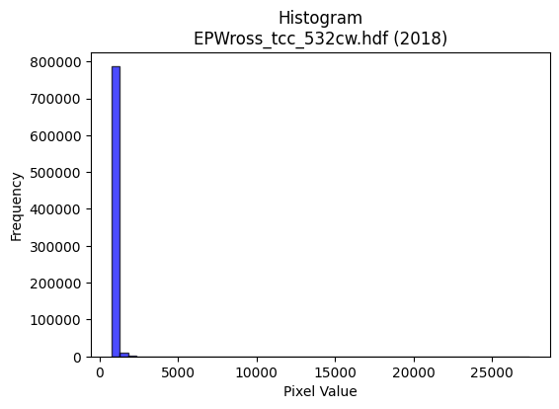
2018 | EPWross_tcc_532cw.hdf | epw ross | b'\x89PNG\r\n\x1a\n\x00\x00\x00\rIHDR\x00\x00\x026\x00\x00\x01\x9e\x08\x06\x00\x00\x00\x87\x11K+\x00\x00\x009tEXtSoftware\x00Matplotlib version3.9.1, https://matplotlib.org/\xd3\x19\xee!\x00\x00\x00\tpHYs\x00\x00\x0fa\x00\x00\x0fa\x01\xa8?\xa7i\x00\x00^\xdbIDATx\x9c\xed\xddy|L\xf7\xfe?\xf0\xd7$2\x93\x85\xc9"\x92\x91\n"\x88\x12kTDE\x9bJ\r\xa2\xa5\\\xb5\xa4\x04\xd1\x96\x86"J\xb9\xd4\xd6%J\x15\xbd\xb6n\x12]l\xb9\xb7T\xad\x8d\xa0\xb6\x14\x89}\x0bI\xd3F1\x89-3I\x90m>\xbf?\xfcr\xbe\x8e\t\x99D\x18\xa6\xaf\xe7\xe3q\x1e\xb7\xf3\xf9\xbc\xcf\xe7\xbc\xe7\x93\xc8\xbc\xef9\xe73G!\x84\x10 """\xb2\x026\x96N\x80\x88\x88\x88\xa8\xaa\xb0\xb0!"""\xab\xc1\xc2\x86\x88\x88\x88\xac\x06\x0b\x1b"""\xb2\x1a,l\x88\x88\x88\xc8j\xb0\xb0!"""\xab\xc1\xc2\x86\x88\x88\x88\xac\x06\x0b\x1b"""\xb2\x1a,l\x88\x88\x88\xc8j\xb0\xb0!\xa2\'R\xfd\xfa\xf51d\xc8\x10K\xa7ADO\x19\x166D\xf4X\xc4\xc5\xc5A\xa1P 99\xb9\xcc\xfe\x17_|\x11\xfe\xfe\xfe\x0fu\x8c\xcd\x9b7c\xc6\x8c\x19\x0f5\x06\x11=\xddX\xd8\x10\xd1\x13)55\x15_\x7f\xfdu\x85\xf6\xd9\xbcy3f\xce\x9c\xf9\x882"\xa2\xa7\x01\x0b\x1b"z"\xa9T*\xd8\xd9\xd9Y:\x8d\n\xc9\xcf\xcf\xb7t\nD\xffx,l\x88\xe8\x89t\xef=6EEE\x989s&\x1a5j\x04{{{\xd4\xacY\x13\x1d;vDBB\x02\x00`\xc8\x90!X\xbcx1\x00@\xa1PH[\xa9\xfc\xfc|\x8c\x1f?\x1e\xde\xde\xdeP\xa9T\xf0\xf3\xf3\xc3g\x9f}\x06!\x84\xec\xb8\xb7n\xdd\xc2\xbb\xef\xbe\x0bwww\xd4\xa8Q\x03\xaf\xbe\xfa*.^\xbc\x08\x85B!\xbb\xcc5c\xc6\x0c(\x14\n\x9c>}\x1a\x03\x07\x0e\x84\xab\xab+:v\xec\x08\x008~\xfc8\x86\x0c\x19\x82\x06\r\x1a\xc0\xde\xde\x1e\x1a\x8d\x06\xc3\x86\r\xc3\xb5k\xd7d\xc7*\x1d\xe3\xdc\xb9sx\xe3\x8d7\xe0\xec\xec\x8cZ\xb5j\xe1\x83\x0f>\x80\x10\x02\x17.\\@\xcf\x9e=\xa1V\xab\xa1\xd1h0o\xde\xbc\xaa\x9cb"\xabT\xcd\xd2\t\x10\xd1?\x8b^\xaf\xc7\xd5\xabWM\xda\x8b\x8a\x8a\x1e\xb8\xdf\x8c\x193\x10\x13\x13\x83\xe1\xc3\x87\xa3]\xbbv0\x18\x0cHNN\xc6\xe1\xc3\x87\xf1\xf2\xcb/\xe3\xed\xb7\xdf\xc6\xa5K\x97\x90\x90\x90\x80\xef\xbf\xff^\xb6\xaf\x10\x02\xaf\xbe\xfa*v\xee\xdc\x89\xc8\xc8H\xb4j\xd5\n\xdb\xb6m\xc3\x84\t\x13p\xf1\xe2E\xcc\x9f?_\x8a\x1d2d\x08\xd
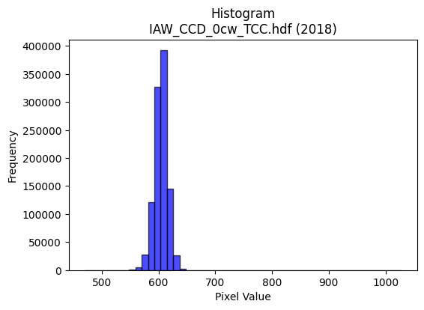
2018 | IAW_CCD_0cw_TCC.hdf | iaw ccd | b'\x89PNG\r\n\x1a\n\x00\x00\x00\rIHDR\x00\x00\x026\x00\x00\x01\x9e\x08\x06\x00\x00\x00\x87\x11K+\x00\x00\x009tEXtSoftware\x00Matplotlib version3.9.1, https://matplotlib.org/\xd3\x19\xee!\x00\x00\x00\tpHYs\x00\x00\x0fa\x00\x00\x0fa\x01\xa8?\xa7i\x00\x00_\xccIDATx\x9c\xed\xddy\\\x94\xe5\xfa?\xf0\xcf\xb0\xcc\xb09 \x89\xb8/\x04j\xa2\xe2\x98k\x92\xa8d\x9adn)*\xea\xd1\xd0DL\x8d\xf2\xe0Vi\x9a[\xc7\x85\xd2\x04+\x11\xe5|\xcd\xca\x05D\xdc\x95\\P\xdc%\xc5\x05M\x06\x11\x85AT\xd6\xfb\xf7G?\x9e\xe3\x08\xe2\x80\xe8\xe0\xf4y\xbf^\xcf\xeb4\xf7}=\xf7s=\xb7\xe3\x99\xcbg\x95\t!\x04\x88\x88\x88\x88\x0c\x80\x91\xbe\x13 """\xaa*,l\x88\x88\x88\xc8`\xb0\xb0!"""\x83\xc1\xc2\x86\x88\x88\x88\x0c\x06\x0b\x1b"""2\x18,l\x88\x88\x88\xc8`\xb0\xb0!"""\x83\xc1\xc2\x86\x88\x88\x88\x0c\x06\x0b\x1b"""2\x18,l\x88\xa8Z\xaaW\xaf\x1eF\x8c\x18\xa1\xef4\x88\xe8\x15\xc3\xc2\x86\x88^\x8a\x88\x88\x08\xc8d2\x1c?~\xbc\xcc\xfe\xae]\xbb\xc2\xdd\xdd\xfd\xb9\xb6\xb1}\xfbv\xcc\x9a5\xeb\xb9\xc6 \xa2W\x1b\x0b\x1b"\xaa\x96\x92\x93\x93\xb1z\xf5\xea\n\xad\xb3}\xfbv\xcc\x9e=\xfb\x05eDD\xaf\x02\x166DT-)\x14\n\x98\x9a\x9a\xea;\x8d\n\xc9\xcd\xcd\xd5w\nD\xffx,l\x88\xa8Zz\xf2\x1a\x9b\x82\x82\x02\xcc\x9e=\x1b\x8d\x1b7\x86\x99\x99\x19\xec\xec\xec\xd0\xb1cG\xc4\xc5\xc5\x01\x00F\x8c\x18\x81\x15+V\x00\x00d2\x99\xb4\x94\xc8\xcd\xcd\xc5\x94)S\xe0\xe2\xe2\x02\x85B\x81\xa6M\x9b\xe2\x9bo\xbe\x81\x10Bk\xbb\x0f\x1f>\xc4\xc7\x1f\x7f\x0c{{{\xd4\xa8Q\x03\xef\xbe\xfb.\xfe\xfa\xeb/\xc8d2\xad\xd3\\\xb3f\xcd\x82L&\xc3\xf9\xf3\xe71d\xc8\x10\xd4\xacY\x13\x1d;v\x04\x00\x9c>}\x1a#F\x8c@\x83\x06\r`ff\x06\'\'\'\x8c\x1a5\n\x99\x99\x99Z\xdb*\x19\xe3\xcf?\xff\xc4\x87\x1f~\x08kkk\xd4\xaaU\x0b\xff\xfe\xf7\xbf!\x84\xc0\x8d\x1b7\xd0\xb7o_(\x95J899a\xd1\xa2EU9\xc5D\x06\xc9D\xdf\t\x10\xd1?Kvv6\xee\xdc\xb9S\xaa\xbd\xa0\xa0\xa0\xdc\xf5f\xcd\x9a\x85y\xf3\xe6a\xf4\xe8\xd1h\xd7\xae\x1d4\x1a\r\x8e\x1f?\x8e\x13\'N\xe0\xed\xb7\xdf\xc6\xbf\xfe\xf5/\xdc\xbau\x0bqqq\xf8\xe9\xa7\x9f\xb4\xd6\x15B\xe0\xddw\xdf\xc5\x9e={\x10\x10\x10\x80V\xadZ!66\x16S\xa7N\xc5_\x7f\xfd\x85%K\x
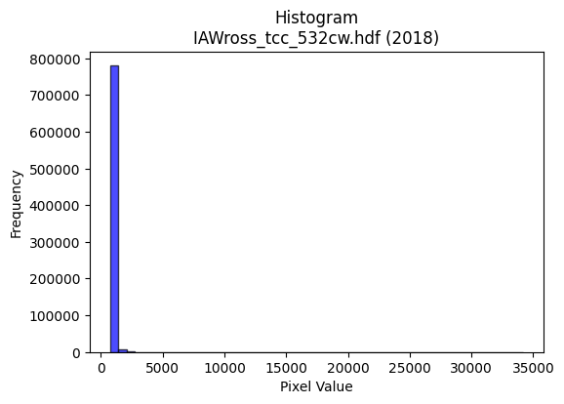
2018 | IAWross_tcc_532cw.hdf | iaw ross | b'\x89PNG\r\n\x1a\n\x00\x00\x00\rIHDR\x00\x00\x02B\x00\x00\x01\x9e\x08\x06\x00\x00\x00x\xb3n\xc9\x00\x00\x009tEXtSoftware\x00Matplotlib version3.9.1, https://matplotlib.org/\xd3\x19\xee!\x00\x00\x00\tpHYs\x00\x00\x0fa\x00\x00\x0fa\x01\xa8?\xa7i\x00\x00`EIDATx\x9c\xed\xddyXTe\xfb\x07\xf0\xef\x80\xcc\x80\xe8\xb0\x880\xa2\x88\xb8a(n\xa8\x88\x89E\x92\xa8Xn\x19.)*\x9a\x0b\xae\x94\x9a-n-\xf8j\xa6\x96\x82\x95\xafb\xe5J\xafm\xae!\xeeJ.\xb8\xa3\x91\xa0\x89\xa9\x83+3\x82\xb2\xce\xf3\xfb\xc3\x8b\xf3\xf38(K\xac\xce\xf7s]\xe7\xaay\x9e\xfb<\xe7~f&\xe6\xee\xac\n!\x84\x00\x11\x11\x11\x91\t2\xab\xe8\x04\x88\x88\x88\x88*\n\x0b!"""2Y,\x84\x88\x88\x88\xc8d\xb1\x10""""\x93\xc5B\x88\x88\x88\x88L\x16\x0b!"""2Y,\x84\x88\x88\x88\xc8d\xb1\x10""""\x93\xc5B\x88\x88\x88\x88L\x16\x0b!"\xaa\x94\x1a4h\x80\xe1\xc3\x87Wt\x1aD\xf4\x9cc!DD\xe5"**\n\n\x85\x02\xc7\x8f\x1f/\xb0\xff\xe5\x97_F\x8b\x16-\xfe\xd56\xb6m\xdb\x869s\xe6\xfc\xab1\x88\xc8\xb4\xb0\x10"\xa2J)11\x11\xdf~\xfbm\xb1\xd6\xd9\xb6m\x1b\xe6\xce\x9d[F\x19\x11\xd1\xf3\x88\x85\x10\x11UJ*\x95\n\x16\x16\x16\x15\x9dF\xb1dddTt\nDTL,\x84\x88\xa8Rz\xf2\x1c\xa1\x9c\x9c\x1c\xcc\x9d;\x17M\x9a4\x81\xa5\xa5%j\xd5\xaa\x85\xce\x9d;#&&\x06\x000|\xf8p,_\xbe\x1c\x00\xa0P(\xa4%_FF\x06\xdey\xe7\x1d\xb8\xb8\xb8@\xa5R\xc1\xdd\xdd\x1d\x9f\x7f\xfe9\x84\x10\xb2\xed>|\xf8\x10\x93&M\x82\x83\x83\x03j\xd6\xac\x89\xd7_\x7f\x1d\xd7\xae]\x83B\xa1\x90\x1dv\x9b3g\x0e\x14\n\x05\xce\x9f?\x8f\xc1\x83\x07\xc3\xce\xce\x0e\x9d;w\x06\x00\x9c9s\x06\xc3\x87\x0fG\xc3\x86\raii\t\x8dF\x83\x91#G\xe2\xce\x9d;\xb2m\xe5\x8f\xf1\xd7_\x7f\xe1\xad\xb7\xde\x82\x8d\x8d\rj\xd7\xae\x8d\x8f>\xfa\x08B\x08\\\xbdz\x15\xbd{\xf7\x86Z\xad\x86F\xa3\xc1\xa2E\x8bJ\xf3-&"\x00\xd5*:\x01"2-:\x9d\x0e\xb7o\xdf6j\xcf\xc9\xc9y\xe6zs\xe6\xccAxx8F\x8d\x1a\x85\x0e\x1d:@\xaf\xd7\xe3\xf8\xf1\xe38q\xe2\x04^}\xf5U\x8c\x193\x06\xd7\xaf_GLL\x0c\xbe\xff\xfe{\xd9\xbaB\x08\xbc\xfe\xfa\xeb\xd8\xb3g\x0fBBB\xd0\xbauk\xec\xdc\xb9\x13\xd3\xa6M\xc3\xb5k\xd7\xb0x\xf1b)v\xf8\xf0\xe1\xd8\xb4i\x13\x86\x0e\x1d\x8a\x8e\x1d;b\xdf\xbe}\x08\
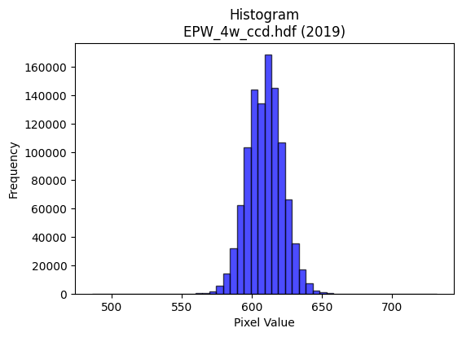
2019 | EPW_4w_ccd.hdf | epw ccd | b'\x89PNG\r\n\x1a\n\x00\x00\x00\rIHDR\x00\x00\x027\x00\x00\x01\x9e\x08\x06\x00\x00\x00h\xd3 \x15\x00\x00\x009tEXtSoftware\x00Matplotlib version3.9.1, https://matplotlib.org/\xd3\x19\xee!\x00\x00\x00\tpHYs\x00\x00\x0fa\x00\x00\x0fa\x01\xa8?\xa7i\x00\x00\\\xccIDATx\x9c\xed\xdd{\\\x8f\xf7\xff?\xf0\xc7\xbb\xf2~\x97x\x97\xce\x9a$\xe4\x98\xb3I\xc4\x1c\x9a\xd0LXsh\x84\xa6\x0f+C\xe6\xb4\x11bC\x0e\xcb\xa1i\xf6\xa1\xd84\xe6\xf3\xb1fC$\xcc)Q\x98\xd3\xe4\x94\xea\x83\x0e\xeb\xf4V\xe8x\xfd\xfe\xf0\xeb\xfaz{\xbfK%\x95\xb7\xc7\xfdv\xbbn\x9f\xbd_\xaf\xe7u]\xaf\xf7\xb5>\xf5\xd8u\xbd\xae\xeb\x92\x08\x82 \x80\x88\x88\x88HCh\xd5\xf6\x00\x88\x88\x88\x88\xaa\x13\xc3\r\x11\x11\x11i\x14\x86\x1b"""\xd2(\x0c7DDD\xa4Q\x18n\x88\x88\x88H\xa30\xdc\x10\x11\x11\x91Fa\xb8!"""\x8d\xc2pCDDD\x1a\x85\xe1\x86\x88\x88\x884\n\xc3\r\x11\xd5I\xcd\x9a5\xc3\xc4\x89\x13k{\x18D\xf4\x06b\xb8!\xa2\x1a\x11\x1a\x1a\n\x89D\x82\xd8\xd8X\xb5\xfd\xfd\xfa\xf5\x83\x9d\x9d\xdd+\xed\xe3\xc0\x81\x03X\xb2d\xc9+m\x83\x88\xde|\x0c7DT\'\xc5\xc7\xc7\xe3\x87\x1f~\xa8\xd4:\x07\x0e\x1c\xc0\xd2\xa5K_\xd3\x88\x88\xe8M\xc1pCDu\x92L&C\xbdz\xf5j{\x18\x95\x92\x97\x97W\xdbC "0\xdc\x10Q\x1d\xf5\xe2\x9c\x9b\xc2\xc2B,]\xba\x14\xb6\xb6\xb6\xd0\xd5\xd5\x85\xb1\xb11\x1c\x1d\x1d\x11\x19\x19\t\x00\x988q"\x82\x82\x82\x00\x00\x12\x89D\\J\xe5\xe5\xe5a\xf6\xec\xd9\xb0\xb2\xb2\x82L&C\xeb\xd6\xad\xb1f\xcd\x1a\x08\x82\xa0\xb4\xdf\'O\x9e\xe0\xf3\xcf?\x87\x89\x89\t\x1a6l\x88\x0f?\xfc\x10\xf7\xef\xdf\x87D"Q\xba\xe4\xb5d\xc9\x12H$\x12\\\xbf~\x1d\xe3\xc6\x8dC\xa3F\x8d\xe0\xe8\xe8\x08\x00\xb8|\xf92&N\x9c\x88\xe6\xcd\x9bCWW\x17\x16\x16\x16\x98<y2222\x94\xf6U\xba\x8d\x9b7o\xe2\x93O>\x81\x81\x81\x01LMM\xb1h\xd1"\x08\x82\x80\xe4\xe4d\x0c\x1f>\x1cr\xb9\x1c\x16\x16\x16X\xbbvmu\x1eb"\x8d\xa5S\xdb\x03 \xa2\xb7KNN\x0e\xfe\xf9\xe7\x1f\x95\xf6\xc2\xc2\xc2r\xd7[\xb2d\tV\xacX\x81O?\xfd\x14=z\xf4\x80B\xa1@ll,.\\\xb8\x80\xf7\xdf\x7f\x1f\xff\xfa\xd7\xbf\xf0\xe0\xc1\x03DFF\xe2\xc7\x1f\x7fTZW\x10\x04|\xf8\xe1\x878v\xec\x18<==\xd1\xb9sg\x1c:t\x08s\xe6\xcc\xc1\xfd\xfb\xf7\xf1\xed
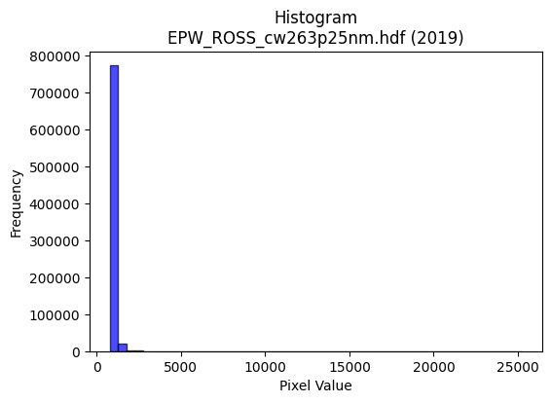
2019 | EPW_ROSS_cw263p25nm.hdf | epw ross | b'\x89PNG\r\n\x1a\n\x00\x00\x00\rIHDR\x00\x00\x026\x00\x00\x01\x9e\x08\x06\x00\x00\x00\x87\x11K+\x00\x00\x009tEXtSoftware\x00Matplotlib version3.9.1, https://matplotlib.org/\xd3\x19\xee!\x00\x00\x00\tpHYs\x00\x00\x0fa\x00\x00\x0fa\x01\xa8?\xa7i\x00\x00b\x1eIDATx\x9c\xed\xddy|Lg\xfb?\xf0\xcfd\x99\xc9f&\x0bI\xc4\x1ak*\x89-*\xa2hS\xa9 \xd4V\rU\x82\x94\xd2P\xc4\xd2jU\xf0x\x1aK\xab\xf4\xa9\xad\xd5\x8a.\xb6<\x8f\x96ZB\x1a;\xb1\xc5\xbe\x85\xc4\x12\xc5\xc4\x9aL\x84\xacs\xff\xfe\xf0\xcb\xf9\xe6\x98\x90I\x84a\xfay\xbf^\xe7Us\xdf\xd7\xb9\xcf5\xc7\x98\xb9z\xce}\xceQ\x08!\x04\x88\x88\x88\x88\xcc\x80\x85\xa9\x13 """\xaa(,l\x88\x88\x88\xc8l\xb0\xb0!"""\xb3\xc1\xc2\x86\x88\x88\x88\xcc\x06\x0b\x1b"""2\x1b,l\x88\x88\x88\xc8l\xb0\xb0!"""\xb3\xc1\xc2\x86\x88\x88\x88\xcc\x06\x0b\x1b"""2\x1b,l\x88\xe8\x85T\xbbvm\x0c\x1c8\xd0\xd4i\x10\xd1K\x86\x85\r\x11=\x17111P(\x148t\xe8P\x89\xfdo\xbc\xf1\x06|||\x9ej\x1b\x1b7n\xc4\x94)S\x9ej\x0c"z\xb9\xb1\xb0!\xa2\x17Rrr2~\xf8\xe1\x872\xad\xb3q\xe3FL\x9d:\xf5\x19eDD/\x03\x166D\xf4BR\xa9T\xb0\xb6\xb66u\x1ae\x92\x9d\x9dm\xea\x14\x88\xfe\xf1X\xd8\x10\xd1\x0b\xe9\xd196\xf9\xf9\xf9\x98:u*\xea\xd7\xaf\x0f\x1b\x1b\x1b\xb8\xb8\xb8\xa0M\x9b6\x88\x8f\x8f\x07\x00\x0c\x1c8\x10\xf3\xe7\xcf\x07\x00(\x14\ni)\x92\x9d\x9d\x8d\xb1c\xc7\xa2F\x8d\x1aP\xa9Th\xd8\xb0!\xbe\xfa\xea+\x08!d\xdb}\xf0\xe0\x01>\xfe\xf8cT\xae\\\x19\x95*U\xc2\xdbo\xbf\x8d\xabW\xafB\xa1P\xc8NsM\x992\x05\n\x85\x02\xa7O\x9f\xc6{\xef\xbd\x07\'\'\'\xb4i\xd3\x06\x00p\xfc\xf8q\x0c\x1c8\x10u\xea\xd4\x81\x8d\x8d\r\xdc\xdd\xdd1x\xf0`\xdc\xbe}[\xb6\xad\xa21\xce\x9d;\x87\xf7\xdf\x7f\x1f\x1a\x8d\x06U\xaaT\xc1\x17_|\x01!\x04\xae\\\xb9\x82n\xdd\xbaA\xadV\xc3\xdd\xdd\x1d_\x7f\xfduE\xeeb"\xb3de\xea\x04\x88\xe8\x9f%33\x13\xb7n\xdd2h\xcf\xcf\xcf\x7f\xe2zS\xa6LAtt4>\xf8\xe0\x03\xb4l\xd9\x12:\x9d\x0e\x87\x0e\x1d\xc2\xe1\xc3\x87\xf1\xd6[o\xe1\xc3\x0f?\xc4\xb5k\xd7\x10\x1f\x1f\x8f_~\xf9E\xb6\xae\x10\x02o\xbf\xfd6\xb6m\xdb\x86\xf0\xf0p4m\xda\x14\x9b7o\xc6\xf8\xf1\xe3q\xf5\xeaU|\xf3\xcd7R\xec\xc0\x81\x03\xb1z\xf5j\xf4\xef\xd
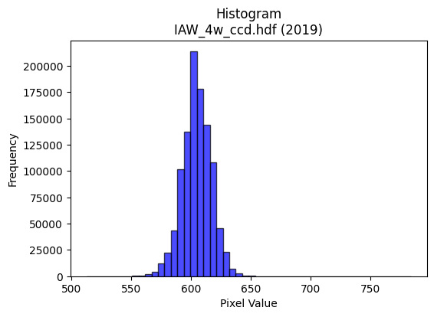
2019 | IAW_4w_ccd.hdf | iaw ccd | b'\x89PNG\r\n\x1a\n\x00\x00\x00\rIHDR\x00\x00\x026\x00\x00\x01\x9e\x08\x06\x00\x00\x00\x87\x11K+\x00\x00\x009tEXtSoftware\x00Matplotlib version3.9.1, https://matplotlib.org/\xd3\x19\xee!\x00\x00\x00\tpHYs\x00\x00\x0fa\x00\x00\x0fa\x01\xa8?\xa7i\x00\x00[(IDATx\x9c\xed\xdd}\\N\xf7\xff\x07\xf0\xd7U\\W7\xeb\x86\xee\xae\xfaJ\x920\n\xc3\xb46L\xd3J\xfan\xc2\xcc\xed\x84\xc6X\x192\xccf)\xec\xcb2\xc4\x98v\xa7\x18\x8d\xd9o\xb3}\xb1H\xe6\xbe\x19\xd1\xdcM#)\x9b\xae\xb4\xc8\xa5\xd0\xed\xe7\xf7\xc7\x1e\x9d\xaf\xe3\xea^T\x97\xd7\xf3\xf18\x8fu>\x9f\xf79\xe7}}\xd6\xae\xde;\xe7s\xceQ\x08!\x04\x88\x88\x88\x88\xf4\x80AC\'@DDDT_X\xd8\x10\x11\x11\x91\xde`aCDDDz\x83\x85\r\x11\x11\x11\xe9\r\x166DDD\xa47X\xd8\x10\x11\x11\x91\xde`aCDDDz\x83\x85\r\x11\x11\x11\xe9\r\x166DDD\xa47X\xd8\x10Q\xa3\xd4\xa6M\x1b\x8c\x1b7\xae\xa1\xd3 \xa2&\x86\x85\r\x11=\x12\xb1\xb1\xb1P(\x148~\xfcx\x85\xfd\xfd\xfa\xf5\x83\x9b\x9b\xdb\x03\x1dc\xe7\xce\x9d\x08\x0f\x0f\x7f\xa0}\x10Q\xd3\xc6\xc2\x86\x88\x1a\xa5\xd4\xd4T|\xfe\xf9\xe7\xb5\xdaf\xe7\xce\x9d\x88\x88\x88xH\x19\x11QS\xc0\xc2\x86\x88\x1a%\x95J\x85\xe6\xcd\x9b7t\x1a\xb5RPP\xd0\xd0)\x10=\xf6X\xd8\x10Q\xa3t\xff\x1c\x9b\xe2\xe2bDDD\xc0\xd5\xd5\x15FFF\xb0\xb2\xb2B\xef\xde\xbd\x91\x90\x90\x00\x00\x187n\x1c\xd6\xacY\x03\x00P(\x14\xd2R\xae\xa0\xa0\x003g\xce\x84\xa3\xa3#T*\x15:t\xe8\x80\x8f>\xfa\x08B\x08\xd9q\xef\xdc\xb9\x83\xb7\xdez\x0b\xd6\xd6\xd6033\xc3\xcb/\xbf\x8c\xbf\xfe\xfa\x0b\n\x85Bv\x99+<<\x1c\n\x85\x02\xe7\xce\x9d\xc3\xa8Q\xa3\xd0\xa2E\x0b\xf4\xee\xdd\x1b\x00p\xea\xd4)\x8c\x1b7\x0em\xdb\xb6\x85\x91\x91\x11\xd4j5&L\x98\x80\xdc\xdc\\\xd9\xb1\xca\xf7\xf1\xc7\x1f\x7f`\xcc\x981\xb0\xb0\xb0\x80\x8d\x8d\r\xde\x7f\xff}\x08!p\xe5\xca\x15\x0c\x1a4\x08\xe6\xe6\xe6P\xab\xd5X\xb6lY}\x0e1\x91^j\xd6\xd0\t\x10\xd1\xe3\xe5\xe6\xcd\x9b\xf8\xfb\xef\xbfu\xda\x8b\x8b\x8b\xab\xdc.<<\x1c\x8b\x17/\xc6\xeb\xaf\xbf\x8e^\xbdzA\xab\xd5\xe2\xf8\xf1\xe38q\xe2\x04^|\xf1E\xbc\xf1\xc6\x1b\xb8z\xf5*\x12\x12\x12\xf0\xd5W_\xc9\xb6\x15B\xe0\xe5\x97_\xc6\xcf?\xff\x8c\xa0\xa0 t\xeb\xd6\r\xbbv\xed\xc
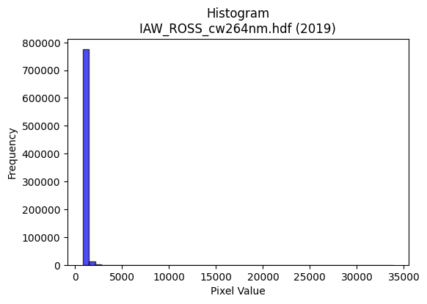
2019 | IAW_ROSS_cw264nm.hdf | iaw ross | b'\x89PNG\r\n\x1a\n\x00\x00\x00\rIHDR\x00\x00\x02F\x00\x00\x01\x9e\x08\x06\x00\x00\x00qX\xce\xb3\x00\x00\x009tEXtSoftware\x00Matplotlib version3.9.1, https://matplotlib.org/\xd3\x19\xee!\x00\x00\x00\tpHYs\x00\x00\x0fa\x00\x00\x0fa\x01\xa8?\xa7i\x00\x00`\xc9IDATx\x9c\xed\xddy\\Te\xfb?\xf0\xcf\xb0\r\x8b\xce\x80 \xa9\x88\x88\x18\xee\xa2"*\x16I\xa2\xe2nFf\x8a\x8a\xa6\x86\xa6bR\x96\xb9T\xdf0M\xd3\x9e\\J\x0b\xac\\y\x9e\x16w%\xcc\x9d\\\xc8}AA\x14S\x07Wf\x10\x95m\xee\xdf\x1f\x0e\xe7\xe7q\x10\x90\x90\x01\xfd\xbc_\xaf\xf3\x8a\xb9\xef\xeb\x9cs\xdd3\xc8\\\x9ds\x9fs\x14B\x08\x01""""\x82\x99\xa9\x13 """\xaa,X\x18\x11\x11\x11\x11\x19\xb00""""2`aDDDDd\xc0\xc2\x88\x88\x88\x88\xc8\x80\x85\x11\x11\x11\x11\x91\x01\x0b#""""\x03\x16FDDDD\x06,\x8c\x88\x88\x88\x88\x0cX\x18\x11Q\xa5T\xaf^=\x0c\x1d:\xd4\xd4i\x10\xd1s\x86\x85\x11\x11U\x88\xd8\xd8X(\x14\n\x1c:t\xa8\xc8\xfe\x97_~\x19M\x9a4\xf9W\xfb\xd8\xb4i\x13f\xcc\x98\xf1\xaf\xb6AD\xcf7\x16FDT)%\'\'c\xe9\xd2\xa5O\xb4\xce\xa6M\x9b0s\xe6\xcc\xa7\x94\x11\x11=\x0fX\x18\x11Q\xa5\xa4T*aiii\xea4\x9eHvv\xb6\xa9S \xa2\x7f\x89\x85\x11\x11UJ\x8f\xce1\xca\xcb\xcb\xc3\xcc\x993\xe1\xe5\xe5\x05kkk8::\xa2c\xc7\x8e\x88\x8f\x8f\x07\x00\x0c\x1d:\x14\x0b\x17.\x04\x00(\x14\ni)\x94\x9d\x9d\x8dI\x93&\xa1N\x9d:P*\x95\xf0\xf6\xf6\xc6\x97_~\t!\x84l\xbf\xf7\xee\xdd\xc3\xbb\xef\xbe\x0b\'\'\'T\xaf^\x1d\xbdz\xf5\xc2\xe5\xcb\x97\xa1P(d\xa7\xe9f\xcc\x98\x01\x85B\x81S\xa7N\xe1\xcd7\xdf\x84\x83\x83\x03:v\xec\x08\x008v\xec\x18\x86\x0e\x1d\x8a\xfa\xf5\xeb\xc3\xda\xda\x1a\xae\xae\xae\x18>|8n\xde\xbc)\xdbW\xe16\xce\x9e=\x8b\xb7\xdez\x0bj\xb5\x1a5k\xd6\xc4\xc7\x1f\x7f\x0c!\x04.]\xba\x84\xde\xbd{C\xa5R\xc1\xd5\xd5\x15s\xe7\xce-\xcf\xb7\x98\x88\x8a`a\xea\x04\x88\xe8\xf9\xa2\xd5jq\xe3\xc6\r\xa3\xf6\xbc\xbc\xbcb\xd7\x9b1c\x06\xa2\xa3\xa31b\xc4\x08\xb4m\xdb\x16:\x9d\x0e\x87\x0e\x1d\xc2\xdf\x7f\xff\x8dW_}\x15\xa3F\x8d\xc2\x95+W\x10\x1f\x1f\x8f\x9f~\xfaI\xb6\xae\x10\x02\xbdz\xf5\xc2\x9f\x7f\xfe\x89\xf0\xf0p\xb4h\xd1\x02[\xb7n\xc5\xe4\xc9\x93q\xf9\xf2e|\xf5\xd5WR\xec\xd0\xa1C\xb1v\xedZ\x
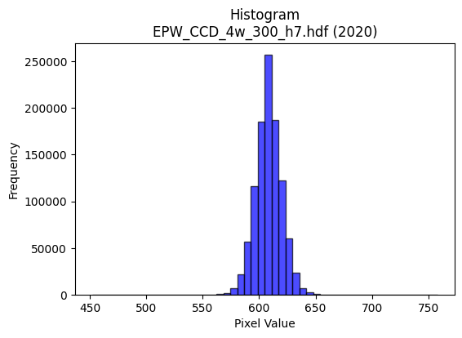
2020 | EPW_CCD_4w_300_h7.hdf | epw ccd | b'\x89PNG\r\n\x1a\n\x00\x00\x00\rIHDR\x00\x00\x026\x00\x00\x01\x9e\x08\x06\x00\x00\x00\x87\x11K+\x00\x00\x009tEXtSoftware\x00Matplotlib version3.9.1, https://matplotlib.org/\xd3\x19\xee!\x00\x00\x00\tpHYs\x00\x00\x0fa\x00\x00\x0fa\x01\xa8?\xa7i\x00\x00UXIDATx\x9c\xed\xddyXTe\xff?\xf0\xf7\x002,2 \xbb$"*\xae\xb8\xa2"\x86\xa6B\x80\x92\x8f\xa6\xf9\xb8\x87J\x9a\x06n\xa8\xf9h>\xeee\xb9[\x9a\xb6\t\xaei\xf6\x94\x95;\xe1\xae\xb8Q\xe4\x92"\xa2\x02)\x9b \x8c\xa0\xec\xf7\xef\x0f\x7f\x9c/\xe3\x0c\xab 8\xbc_\xd75W\xce\xb9?s\xce=\xb7\xe3\xcc\xbbs\xees\x8eL\x08!@DDD\xa4\x05tj\xba\x03DDDDU\x85\xc1\x86\x88\x88\x88\xb4\x06\x83\r\x11\x11\x11i\r\x06\x1b"""\xd2\x1a\x0c6DDD\xa45\x18l\x88\x88\x88Hk0\xd8\x10\x11\x11\x91\xd6`\xb0!"""\xad\xc1`CDDDZ\x83\xc1\x86\x88j\xa5&M\x9a`\xec\xd8\xb15\xdd\r"z\xc50\xd8\x10\xd1K\x11\x12\x12\x02\x99L\x86\xcb\x97/kl\xef\xdd\xbb7\x9c\x9d\x9d_h\x1b\x07\x0f\x1e\xc4\xa2E\x8b^h\x1dD\xf4jc\xb0!\xa2Z)**\n\xdf|\xf3M\x85^s\xf0\xe0A,^\xbc\xb8\x9azDD\xaf\x02\x06\x1b"\xaa\x95\xe4r9\xea\xd5\xabW\xd3\xdd\xa8\x90\xac\xac\xac\x9a\xee\x02Q\x9d\xc7`CD\xb5\xd2\xf3sl\xf2\xf2\xf2\xb0x\xf1b899\xc1\xc0\xc0\x00\x16\x16\x16pwwGhh(\x00`\xec\xd8\xb1\xd8\xb8q#\x00@&\x93I\x8f"YYY\x989s&\xec\xed\xed!\x97\xcb\xd1\xb2eK\xacZ\xb5\nB\x08\x95\xed>}\xfa\x14S\xa7N\x85\xa5\xa5%LLL\xf0\xaf\x7f\xfd\x0b\xf7\xef\xdf\x87L&S9\xcc\xb5h\xd1"\xc8d2\xfc\xfd\xf7\xdf\x189r$\x1a4h\x00www\x00\xc0\x95+W0v\xecX4m\xda\x14\x06\x06\x06\xb0\xb5\xb5\xc5\xf8\xf1\xe3\x91\x9a\x9a\xaa\xb2\xad\xa2u\xdc\xbau\x0b\xa3G\x8f\x86\xa9\xa9)\xac\xac\xac\xf0\xdf\xff\xfe\x17B\x08\xc4\xc7\xc7c\xe0\xc0\x81P(\x14\xb0\xb5\xb5\xc5\xea\xd5\xab\xabr\x88\x89\xb4\x92^Mw\x80\x88\xea\x96\x8c\x8c\x0c<|\xf8Pmy^^^\xa9\xaf[\xb4h\x11\x96/_\x8e\xf7\xde{\x0f\xdd\xbau\x83R\xa9\xc4\xe5\xcb\x97\xf1\xc7\x1f\x7f\xe0\xcd7\xdf\xc4\xfb\xef\xbf\x8f\x07\x0f\x1e 44\x14\xdb\xb7oWy\xad\x10\x02\xff\xfa\xd7\xbfp\xfc\xf8q\xf8\xfb\xfb\xa3c\xc7\x8e8r\xe4\x08f\xcf\x9e\x8d\xfb\xf7\xefc\xed\xda\xb5R\xed\xd8\xb1c\xf1\xc3\x0f?`\xcc\x981\xe8\xde\xbd;N\x9e<\t__\xdf\x12\xfb5t
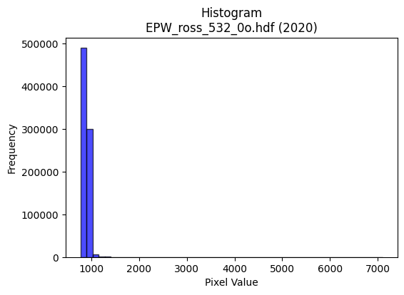
2020 | EPW_ross_532_0o.hdf | epw ross | b'\x89PNG\r\n\x1a\n\x00\x00\x00\rIHDR\x00\x00\x026\x00\x00\x01\x9e\x08\x06\x00\x00\x00\x87\x11K+\x00\x00\x009tEXtSoftware\x00Matplotlib version3.9.1, https://matplotlib.org/\xd3\x19\xee!\x00\x00\x00\tpHYs\x00\x00\x0fa\x00\x00\x0fa\x01\xa8?\xa7i\x00\x00P\xd6IDATx\x9c\xed\xddy\\Te\xff?\xfe\xd7\xb0\r\x8b\x0e(\xab\x04\xe2\xbe\xa2\x98\xa88\x8a\x19\x8a\xa2\x92i\xa2a\x99\xa2b~44\x11\x97\xb2\xba]\xaa;Ls\xab\\*\x15\xd42\x95\xbei\xe5\x82"n\xa9\xe4\x82\xe2.*\x92\x98:\x80\x0b\x0c\x90\xec\xd7\xef\x0f\x7f\x9c\xdb\xe3\xa0,\xa2\xe8\xf1\xf5|<\xe6q7\xd7\xf5\x9e\xeb\xbc\xe7\xc4\r\xaf\xce\x9csF%\x84\x10 """R\x00\xa3\xean\x80\x88\x88\x88\xa8\xaa0\xd8\x10\x11\x11\x91b0\xd8\x10\x11\x11\x91b0\xd8\x10\x11\x11\x91b0\xd8\x10\x11\x11\x91b0\xd8\x10\x11\x11\x91b0\xd8\x10\x11\x11\x91b0\xd8\x10\x11\x11\x91b0\xd8\x10\x11\x11\x91b0\xd8\x10\xd13\xa9^\xbdz\x18>|xu\xb7AD\xcf\x19\x06\x1b"z*"##\xa1R\xa9p\xf4\xe8\xd1R\xe7_}\xf5U\xb8\xbb\xbb?\xd66\xb6n\xdd\x8a\x993g>\xd6\x1aD\xf4|c\xb0!\xa2gRbb"~\xf8\xe1\x87\n\xbdf\xeb\xd6\xad\x985k\xd6\x13\xea\x88\x88\x9e\x07\x0c6D\xf4LR\xab\xd5055\xad\xee6*$\'\'\xa7\xba[ z\xe11\xd8\x10\xd13\xe9\xc1sl\n\n\n0k\xd6,4n\xdc\x18\xe6\xe6\xe6\xb0\xb5\xb5\x85\xb7\xb77bbb\x00\x00\xc3\x87\x0f\xc7\xe2\xc5\x8b\x01\x00*\x95Jz\x94\xc8\xc9\xc9\xc1\xa4I\x93\xe0\xea\xea\n\xb5Z\x8d\xa6M\x9b\xe2\xab\xaf\xbe\x82\x10B\xb6\xdd\xbbw\xef\xe2\xfd\xf7\xdf\x87\x9d\x9d\x1dj\xd6\xac\x89\xd7_\x7f\x1d\xd7\xae]\x83J\xa5\x92}\xcc5s\xe6L\xa8T*\x9c={\x16o\xbf\xfd6j\xd5\xaa\x05ooo\x00\xc0\xc9\x93\'1|\xf8p4h\xd0\x00\xe6\xe6\xe6prr\xc2\xc8\x91#q\xeb\xd6-\xd9\xb6J\xd6\xb8p\xe1\x02\xdey\xe7\x1dX[[\xc3\xde\xde\x1e\xff\xf9\xcf\x7f \x84\xc0\xd5\xabW\xd1\xaf_?h4\x1a899a\xde\xbcyU\xb9\x8b\x89\x14\xc9\xa4\xba\x1b \xa2\x17Kff&n\xde\xbci0^PP\xf0\xc8\xd7\xcd\x9c9\x13\xe1\xe1\xe1\x185j\x14:t\xe8\x00\xbd^\x8f\xa3G\x8f\xe2\xd8\xb1c\xe8\xd1\xa3\x07\xfe\xef\xff\xfe\x0f\xd7\xaf_GLL\x0c\xd6\xacY#{\xad\x10\x02\xaf\xbf\xfe:v\xef\xde\x8d\xe0\xe0`\xb4i\xd3\x06\xdb\xb7o\xc7\x94)Sp\xed\xda5,X\xb0@\xaa\x1d>|86l\xd8\x80\xa1C\x87\xa2c\
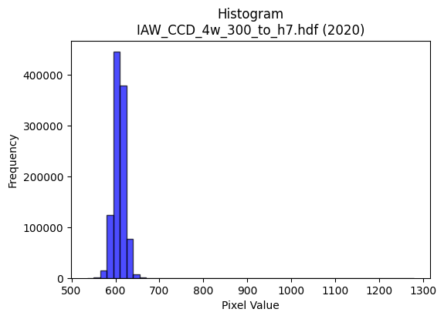
2020 | IAW_CCD_4w_300_to_h7.hdf | iaw ccd | b'\x89PNG\r\n\x1a\n\x00\x00\x00\rIHDR\x00\x00\x02?\x00\x00\x01\x9e\x08\x06\x00\x00\x00{\x04`\xe1\x00\x00\x009tEXtSoftware\x00Matplotlib version3.9.1, https://matplotlib.org/\xd3\x19\xee!\x00\x00\x00\tpHYs\x00\x00\x0fa\x00\x00\x0fa\x01\xa8?\xa7i\x00\x00Q\xe3IDATx\x9c\xed\xddw\\Sg\xff?\xfeW\x18ai@P@TpO\x14\xb7b\xc5:\xa8\xa8\xd4]\xeb\xaa\x82b\x1d7N\\\xb5\xf6\x03jk\xf5\xd6\xbaZ\xadZ\xdb\x82[Ko\xb5\xad\x03K\xb1n\xaa\x82\xe2\xaau\xa0\x02\x0e\x90\xaa\x10@e\xe5\xfa\xfe\xe1/\xe7g\x0c\xca0\x0c9\xaf\xe7\xe3\x91G\x9b\xebz\xe7\xe4}\x08\xc8\x8b\x93\xeb\x9c(\x84\x10\x02DDDD2aT\xda\r\x10\x11\x11\x11\x95$\x86\x1f"""\x92\x15\x86\x1f"""\x92\x15\x86\x1f"""\x92\x15\x86\x1f"""\x92\x15\x86\x1f"""\x92\x15\x86\x1f"""\x92\x15\x86\x1f"""\x92\x15\x86\x1f"""\x92\x15\x86\x1f"*\x93j\xd6\xac\t__\xdf\xd2n\x83\x88\xca!\x86\x1f"*\x11!!!P(\x14\x88\x8a\x8a\xcas\xbes\xe7\xcepuu}\xa3\xe7\xd8\xbf\x7f?\xe6\xcd\x9b\xf7F\xdb \xa2\xf2\x8f\xe1\x87\x88\xca\xa4\xabW\xafb\xc3\x86\r\x85z\xcc\xfe\xfd\xfb1\x7f\xfe\xfcb\xea\x88\x88\xca\x0b\x86\x1f"*\x93\xcc\xcc\xcc`jjZ\xdam\x14JFFFi\xb7@D\x05\xc0\xf0CDe\xd2\xcbk~\xb2\xb3\xb31\x7f\xfe|\xd4\xabW\x0f\xe6\xe6\xe6\xb0\xb3\xb3C\xc7\x8e\x1d\x11\x1e\x1e\x0e\x00\xf0\xf5\xf5\xc5\x9a5k\x00\x00\n\x85B\xbaiedd`\xfa\xf4\xe9\xa8Q\xa3\x06\xcc\xcc\xcc\xd0\xa0A\x03|\xf5\xd5W\x10B\xe8<\xef\xd3\xa7O1y\xf2dT\xae\\\x19\x15+VD\x9f>}p\xf7\xee](\x14\n\x9d\xb7\xd4\xe6\xcd\x9b\x07\x85B\x81\xbf\xff\xfe\x1b\xc3\x86\rC\xa5J\x95\xd0\xb1cG\x00\xc0\x85\x0b\x17\xe0\xeb\xeb\x8b\xda\xb5k\xc3\xdc\xdc\x1c\x8e\x8e\x8e\x18=z4\x1e>|\xa8\xf3\\\xdam\\\xbbv\r\x1f}\xf4\x11\xac\xad\xadQ\xa5J\x15\xfc\xdf\xff\xfd\x1f\x84\x10HHH@\xdf\xbe}\xa1R\xa9\xe0\xe8\xe8\x88e\xcb\x96\x19\xf2KL$[&\xa5\xdd\x00\x11\xc9Kjj*\xfe\xfd\xf7_\xbd\xf1\xec\xec\xec\xd7>n\xde\xbcyX\xb4h\x11\xc6\x8c\x19\x83\xb6m\xdbB\xadV#**\ng\xcf\x9e\xc5{\xef\xbd\x87q\xe3\xc6\xe1\xde\xbd{\x08\x0f\x0f\xc7\xe6\xcd\x9bu\x1e+\x84@\x9f>}\xf0\xe7\x9f\x7f\xc2\xcf\xcf\x0f\xcd\x9b7\xc7\xc1\x83\x071s\xe6L\xdc\xbd{\x17+V\xac\x90j}}}\xf1\xd3O?a\xc4\x88\x11h\xdf\xbe=\x
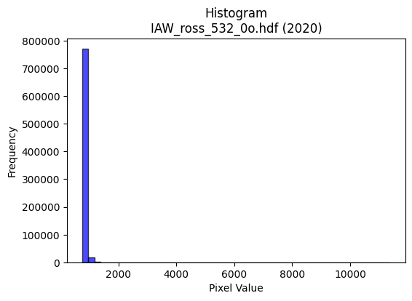
2020 | IAW_ross_532_0o.hdf | iaw ross | b'\x89PNG\r\n\x1a\n\x00\x00\x00\rIHDR\x00\x00\x026\x00\x00\x01\x9e\x08\x06\x00\x00\x00\x87\x11K+\x00\x00\x009tEXtSoftware\x00Matplotlib version3.9.1, https://matplotlib.org/\xd3\x19\xee!\x00\x00\x00\tpHYs\x00\x00\x0fa\x00\x00\x0fa\x01\xa8?\xa7i\x00\x00\\\x99IDATx\x9c\xed\xddy\\Te\xfb?\xf0\xcf\xb0\r\x8b\xce\xa0( \x89\x88\x8a\x1a\x82\x1b$\x92[$9&\x9a\x0b*\x1a\x19*V\x1a\x9a\x88\xe9\x93\x8f\x86\xda\x86in\x95K\xabX\xb9\xd2\x93V.\x18\xe1\x96J*(\xee\xa2\xb8\x84\xa9\x03n\xcc * s\xff\xfe\xe8\xc7\xf9z\x1c\x94\x01\xd1\xd1\xe9\xf3~\xbd\xce\xebq\xee\xfb:\xf7\xb9\xe6\xee\xabs}\xcf9\xf79\n!\x84\x00\x11\x11\x11\x91\x05\xb02w\x02DDDD\xd5\x85\x85\r\x11\x11\x11Y\x0c\x166DDDd1X\xd8\x10\x11\x11\x91\xc5`aCDDD\x16\x83\x85\r\x11\x11\x11Y\x0c\x166DDDd1X\xd8\x10\x11\x11\x91\xc5`aCDDD\x16\x83\x85\r\x11=\x96\x1a6l\x88\xa1C\x87\x9a;\r"z\xc2\xb0\xb0!\xa2G"11\x11\n\x85\x02\xe9\xe9\xe9\xe5\xf6?\xf7\xdcs\xf0\xf3\xf3{\xa0cl\xd8\xb0\x01\xd3\xa6M{\xa01\x88\xe8\xc9\xc6\xc2\x86\x88\x1eKYYY\xf8\xea\xab\xaf*\xb5\xcf\x86\r\x1b0}\xfa\xf4\x87\x94\x11\x11=\tX\xd8\x10\xd1cI\xa9T\xc2\xd6\xd6\xd6\xdciTJaa\xa1\xb9S \xfa\xd7caCD\x8f\xa5\xbb\xef\xb1)))\xc1\xf4\xe9\xd3\xe1\xe3\xe3\x03{{{\xb8\xb8\xb8\xa0c\xc7\x8eHII\x01\x00\x0c\x1d:\x14\x0b\x16,\x00\x00(\x14\ni+SXX\x88\xf1\xe3\xc7\xc3\xd3\xd3\x13J\xa5\x12\xcd\x9a5\xc3\'\x9f|\x02!\x84\xec\xb87o\xde\xc4[o\xbd\x85:u\xea\xa0f\xcd\x9ax\xe9\xa5\x97p\xfe\xfcy(\x14\n\xd9e\xaei\xd3\xa6A\xa1P\xe0\xe8\xd1\xa3x\xf9\xe5\x97Q\xabV-t\xec\xd8\x11\x00p\xf0\xe0A\x0c\x1d:\x14\x8d\x1a5\x82\xbd\xbd=\xdc\xdd\xdd1|\xf8p\\\xb9rEv\xac\xb21N\x9c8\x81W^y\x05j\xb5\x1au\xeb\xd6\xc5\xbb\xef\xbe\x0b!\x04\xce\x9d;\x87\xde\xbd{C\xa5R\xc1\xdd\xdd\x1d\xb3g\xcf\xae\xce)&\xb2H6\xe6N\x80\x88\xfe]t:\x1d._\xbel\xd4^RRr\xdf\xfd\xa6M\x9b\x86\x84\x84\x04\x8c\x181\x02\xed\xda\xb5\x83^\xafGzz:\xf6\xed\xdb\x87\x17^x\x01o\xbc\xf1\x06.\\\xb8\x80\x94\x94\x14|\xff\xfd\xf7\xb2}\x85\x10x\xe9\xa5\x97\xb0e\xcb\x16DGG\xa3u\xeb\xd6\xd8\xb4i\x13&L\x98\x80\xf3\xe7\xcfc\xee\xdc\xb9R\xec\xd0\xa1C\xb1z\xf5j\x0c\x192\x04\xed\xd
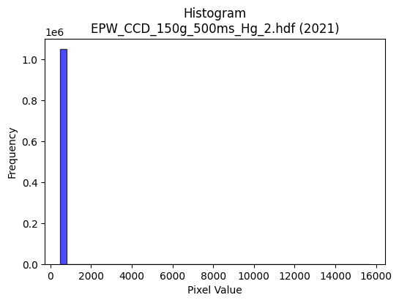
2021 | EPW_CCD_150g_500ms_Hg_2.hdf | epw ccd | b'\x89PNG\r\n\x1a\n\x00\x00\x00\rIHDR\x00\x00\x02!\x00\x00\x01\x9e\x08\x06\x00\x00\x00Bc\xd1\xba\x00\x00\x009tEXtSoftware\x00Matplotlib version3.9.1, https://matplotlib.org/\xd3\x19\xee!\x00\x00\x00\tpHYs\x00\x00\x0fa\x00\x00\x0fa\x01\xa8?\xa7i\x00\x00N\xa1IDATx\x9c\xed\xddwX\x14\xd7\xfe?\xf0\xf7\xd2\x96&\xa2\xa2 (`C\xa3X\x10\x14\xb1\x17"\x96X\x93h\xec\x12b\xac\xb1\xa0&Q\x13\x91\x14\xb1"\xb9\tjl\x98X\x82\x9ak\xfb\xda\rjlD#\x8a],\xa8(J\xb3\xd0\x94"{~\x7f\xf8c\xae\xe3.Ju\x04\xdf\xaf\xe7\xd9\xe7\x863gf>g\xef\xb2\xbc\x9d93\xa3\x12B\x08\x10\x11\x11\x11\xbdazJ\x17@DDD\xef&\x86\x10"""R\x04C\x08\x11\x11\x11)\x82!\x84\x88\x88\x88\x14\xc1\x10BDDD\x8a`\x08!"""E0\x84\x10\x11\x11\x91"\x18B\x88\x88\x88H\x11\x0c!DDD\xa4\x08\x86\x10"\xca\x93\xa3\xa3#\x86\x0f\x1f\xaet\x19DTF1\x84\x10\xbdCV\xaf^\r\x95J\x85S\xa7N\xe9\\\xde\xbe}{8;;\x17i\x1f\xbbv\xed\xc2\xacY\xb3\x8a\xb4\r"z70\x84\x10Q\x9e\xa2\xa2\xa2\xb0|\xf9\xf2\x02\xad\xb3k\xd7.\xf8\xfb\xfb\x97PEDT\x960\x84\x10Q\x9e\xd4j5\x0c\r\r\x95.\xa3@\xd2\xd3\xd3\x95.\x81\x88\xf2\x89!\x84\x88\xf2\xf4\xf2\x9c\x90\xec\xecl\xf8\xfb\xfb\xa3N\x9d:066F\xa5J\x95\xd0\xbauk\xec\xdf\xbf\x1f\x000|\xf8p\x04\x07\x07\x03\x00T*\x95\xf4\xca\x95\x9e\x9e\x8e\xc9\x93\'\xa3z\xf5\xeaP\xab\xd5\xa8[\xb7.\x16,X\x80\x97\x1f\xe6\xfd\xf4\xe9S\x8c\x1f?\x1eVVV(W\xae\x1cz\xf6\xec\x89\xd8\xd8X\xa8T*\xd9\xa9\x9eY\xb3fA\xa5R\xe1\xd2\xa5K\x188p *T\xa8\x80\xd6\xad[\x03\x00\xce\x9d;\x87\xe1\xc3\x87\xa3f\xcd\x9a066\x86\x8d\x8d\r>\xfd\xf4S<x\xf0@\xb6\xaf\xdcm\\\xbdz\x15\x83\x07\x0fF\xf9\xf2\xe5Q\xb9re|\xfb\xed\xb7\x10B\xe0\xce\x9d;\xe8\xd5\xab\x17,,,`cc\x83\x85\x0b\x17\x16\xe7[L\xf4N3P\xba\x00"z\xf3\x92\x93\x93\x91\x94\x94\xa4\xd5\x9e\x9d\x9d\xfd\xca\xf5f\xcd\x9a\x85\x80\x80\x00|\xf6\xd9gh\xde\xbc9RRRp\xea\xd4)\x9c>}\x1a\xef\xbf\xff>F\x8e\x1c\x89{\xf7\xeea\xff\xfe\xfdX\xb3f\x8dl]!\x04z\xf6\xec\x89\x83\x07\x0f\xc2\xc7\xc7\x07M\x9a4\xc1\xde\xbd{1u\xeaT\xc4\xc6\xc6b\xd1\xa2ER\xdf\xe1\xc3\x87c\xe3\xc6\x8d\x182d\x08Z\xb4h\x81\xbf\xff\xfe\x1b\xdd\xbbw\xcf\xb3\xae\x8f?\xfe\x18u\xea\xd4\xc
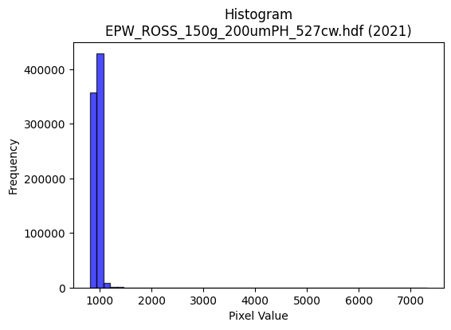
2021 | EPW_ROSS_150g_200umPH_527cw.hdf | epw ross | b'\x89PNG\r\n\x1a\n\x00\x00\x00\rIHDR\x00\x00\x026\x00\x00\x01\x9e\x08\x06\x00\x00\x00\x87\x11K+\x00\x00\x009tEXtSoftware\x00Matplotlib version3.9.1, https://matplotlib.org/\xd3\x19\xee!\x00\x00\x00\tpHYs\x00\x00\x0fa\x00\x00\x0fa\x01\xa8?\xa7i\x00\x00S\x13IDATx\x9c\xed\xddwX\x14\xe7\xfa>\xf0{\xe9E\x16D\xa4E\x04\x15,\x88\x15\x151\x96\xa8(*1\xb6\x18\xec\xa0\x18\xa3A\xa3bI<\xe6X\x12\x13\x8c9I$\xc7\x9a\x18\xc1X\xa2\xe2\xd7\x16\x15\x95\x83]\x89\x05\xc5^\xb1@T\x8a"5J}\x7f\x7fx1?\xd6]\x04Vtu\xbc?\xd7\xb5W\xb2\xef<;\xf3\xcc\xb0,\xb7\xd3V!\x84\x10 """\x92\x01=]7@DDDTU\x18l\x88\x88\x88H6\x18l\x88\x88\x88H6\x18l\x88\x88\x88H6\x18l\x88\x88\x88H6\x18l\x88\x88\x88H6\x18l\x88\x88\x88H6\x18l\x88\x88\x88H6\x18l\x88\x88\x88H6\x18l\x88\xe8\xb5\xe4\xe2\xe2\x82\xc0\xc0@]\xb7ADo\x18\x06\x1b"z%"""\xa0P(p\xea\xd4)\x8d\xd3\xdf{\xef=xxx\xbc\xd02v\xed\xda\x859s\xe6\xbc\xd0<\x88\xe8\xcd\xc6`CD\xaf\xa5\xabW\xaf\xe2\xd7_\x7f\xad\xd4kv\xed\xda\x85\xb9s\xe7\xbe\xa4\x8e\x88\xe8M\xc0`CD\xaf%ccc\x18\x1a\x1a\xea\xba\x8dJ\xc9\xcd\xcd\xd5u\x0bDo=\x06\x1b"z-={\x8eMAA\x01\xe6\xce\x9d\x0b777\x98\x98\x98\xa0F\x8d\x1ah\xdf\xbe=\xa2\xa3\xa3\x01\x00\x81\x81\x81X\xbcx1\x00@\xa1PH\x8f\x12\xb9\xb9\xb9\x982e\n\x9c\x9c\x9c`ll\x8c\x06\r\x1a\xe0?\xff\xf9\x0f\x84\x10*\xcb}\xfc\xf81>\xfb\xec3\xd8\xd8\xd8\xc0\xc2\xc2\x02\x1f|\xf0\x01\xee\xde\xbd\x0b\x85B\xa1r\x98k\xce\x9c9P(\x14\xb8t\xe9\x12\x86\x0c\x19\x82\xea\xd5\xab\xa3}\xfb\xf6\x00\x80s\xe7\xce!00\x10u\xeb\xd6\x85\x89\x89\t\xec\xed\xed1j\xd4(<|\xf8PeY%\xf3\xb8v\xed\x1a\x86\r\x1b\x06KKK\xd4\xacY\x13\xff\xfe\xf7\xbf!\x84@RR\x12\xfa\xf4\xe9\x03\xa5R\t{{{\xfc\xf0\xc3\x0fU\xb9\x89\x89d\xc9@\xd7\r\x10\xd1\xdb%33\x13\x0f\x1e<P\x1b/((x\xee\xeb\xe6\xcc\x99\x83\xd0\xd0P\x8c\x1e=\x1am\xda\xb4AVV\x16N\x9d:\x85\xd3\xa7O\xa3[\xb7n\xf8\xe4\x93Op\xef\xde=DGGc\xf5\xea\xd5*\xaf\x15B\xe0\x83\x0f>\xc0\xfe\xfd\xfb\x11\x14\x14\x84\xe6\xcd\x9bc\xcf\x9e=\x986m\x1a\xee\xde\xbd\x8b\x9f~\xfaI\xaa\r\x0c\x0c\xc4\xc6\x8d\x1b1|\xf8p\xb4m\xdb\x16\x07\x0f\x1e\x84\x9f\x9f_\x99}\r\x1c8\x10nnn\xf8\xf
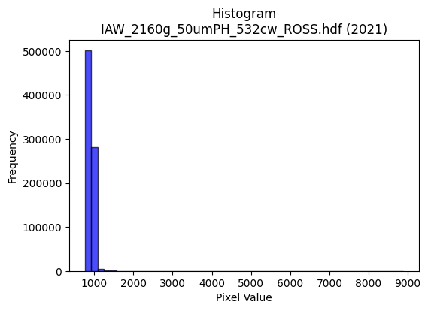
2021 | IAW_2160g_50umPH_532cw_ROSS.hdf | iaw ross | b'\x89PNG\r\n\x1a\n\x00\x00\x00\rIHDR\x00\x00\x029\x00\x00\x01\x9e\x08\x06\x00\x00\x00v\x1a\x10\xa6\x00\x00\x009tEXtSoftware\x00Matplotlib version3.9.1, https://matplotlib.org/\xd3\x19\xee!\x00\x00\x00\tpHYs\x00\x00\x0fa\x00\x00\x0fa\x01\xa8?\xa7i\x00\x00Z\xf5IDATx\x9c\xed\xddy\\T\xd5\xff?\xf0\xd7\xb0\xaf\x03\xca*)\x8b\x8a\x1a\xe2\xbe %\x16J\x92\x92\xb9\xe7\x96\x82R\xa6\xe1\x82\xb8g\xa9X\x89K\x8b\x96f\xab\xe0\x9aJ\x9f4sA\tw%M\x14\xd7D\xc5\x05\n\x10\\XDe=\xbf?\xfcq\xbf^\x07\x04F\x14\xb8\xbd\x9e\x8f\xc7<j\xcey\xcf\xb9\xef33\xcc\xbc\xbd\xf7\xdc;*!\x84\x00\x11\x11\x11\x91\xc2\xe8Tw\x02DDDD\xcf\x02\x8b\x1c"""R$\x169DDD\xa4H,r\x88\x88\x88H\x91X\xe4\x10\x11\x11\x91"\xb1\xc8!"""Eb\x91CDDD\x8a\xc4"\x87\x88\x88\x88\x14\x89E\x0e\x11\x11\x11)\x12\x8b\x1c"\xaa\x91\x9c\x9d\x9d\x11\x10\x10P\xddi\x10Q-\xc6"\x87\x88\x9e\x8b\x88\x88\x08\xa8T*\x1c?~\xbc\xd4\xfeW_}\x15\xee\xee\xeeO\xb5\x8d\x1d;v`\xee\xdc\xb9O5\x06\x11)\x07\x8b\x1c"\xaa\x91\x12\x12\x12\xf0\xc3\x0f?T\xea1;v\xec@hh\xe83\xca\x88\x88j\x1b\x169DT#\x19\x1a\x1aB__\xbf\xba\xd3\xa8\x94\xdc\xdc\xdc\xeaN\x81\x88\x1e\xc1"\x87\x88j\xa4\xc7\xd7\xe4\x14\x14\x14 44\x14\xae\xae\xae022\x82\x95\x95\x15:w\xee\x8c\xe8\xe8h\x00@@@\x00\x96/_\x0e\x00P\xa9T\xd2\xadDnn.&O\x9e\x8c\x06\r\x1a\xc0\xd0\xd0\x10M\x9b6\xc5g\x9f}\x06!\x84l\xbb\xf7\xef\xdf\xc7\x84\t\x13`mm\rsss\xbc\xf9\xe6\x9b\xf8\xf7\xdf\x7f\xa1R\xa9d\x87\xc2\xe6\xce\x9d\x0b\x95J\x85\xf3\xe7\xcfc\xe8\xd0\xa1\xa8S\xa7\x0e:w\xee\x0c\x008}\xfa4\x02\x02\x02\xd0\xb0aC\x18\x19\x19\xc1\xde\xde\x1e\xa3F\x8d\xc2\xad[\xb7d\xdb*\x19\xe3\xe2\xc5\x8bx\xfb\xed\xb7aaa\x01\x1b\x1b\x1b|\xf4\xd1G\x10B 99\x19\xbd{\xf7\x86Z\xad\x86\xbd\xbd=>\xff\xfc\xf3\xaa|\x8a\x89\x14O\xaf\xba\x13 \xa2\xff\x96\xac\xac,\xdc\xbcyS\xa3\xbd\xa0\xa0\xe0\x89\x8f\x9b;w.\xc2\xc2\xc2\xf0\xce;\xef\xa0c\xc7\x8e\xc8\xce\xce\xc6\xf1\xe3\xc7q\xe2\xc4\t\xbc\xf6\xdakx\xef\xbd\xf7\x90\x92\x92\x82\xe8\xe8h\xacY\xb3F\xf6X!\x04\xde|\xf3M\xec\xdd\xbb\x17\x81\x81\x81h\xdd\xba5v\xed\xda\x85\xa9S\xa7\xe2\xdf\x7f\xff\xc5\x97_~)\xc5\x06\x04\x04`\x
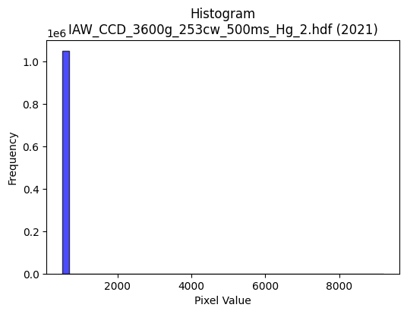
2021 | IAW_CCD_3600g_253cw_500ms_Hg_2.hdf | iaw ccd | b'\x89PNG\r\n\x1a\n\x00\x00\x00\rIHDR\x00\x00\x02\x18\x00\x00\x01\x9e\x08\x06\x00\x00\x00\xd6\x85xH\x00\x00\x009tEXtSoftware\x00Matplotlib version3.9.1, https://matplotlib.org/\xd3\x19\xee!\x00\x00\x00\tpHYs\x00\x00\x0fa\x00\x00\x0fa\x01\xa8?\xa7i\x00\x00P{IDATx\x9c\xed\xddwX\x14\xc7\xe3\x06\xf0\xf7hG\x13\x90\xae\x88\x80\n6\xac`A\xc5\x12\x89X\x82-\x1a[,\x04M\x8c\x9a\xa0\x18M\x8cQ$\x1ak4$\xd1hb\x81\xd8\x8d\x89-\x16\x94\xa0&\xb6\xa8`o\xa8X\xb0!\x88\n\x88J\xbb\xf9\xfd\xe1\xef\xf6\xeby\x07\x1e\xb8\x8a\xc4\xf7\xf3<\xf7$7;\xbb;{\x0b\xe7\xcb\xec\xec\xacB\x08!@DDD$#\x83\xd2n\x00\x11\x11\x11\xfd\xf70`\x10\x11\x11\x91\xec\x180\x88\x88\x88Hv\x0c\x18DDD$;\x06\x0c"""\x92\x1d\x03\x06\x11\x11\x11\xc9\x8e\x01\x83\x88\x88\x88d\xc7\x80ADDD\xb2c\xc0 """\xd91`\x10Q\xa1\xdc\xdd\xdd1h\xd0\xa0\xd2n\x06\x11\x95A\x0c\x18Do\x90\xe8\xe8h(\x14\n\xc4\xc7\xc7\xeb\\\xde\xbaukx{{\xbf\xd0>\xb6n\xdd\x8aI\x93&\xbd\xd06\x88\xa8\xecc\xc0 \xa2B%&&b\xe1\xc2\x85\xc5Zg\xeb\xd6\xad\x88\x88\x88xI-"\xa2\xb2\x82\x01\x83\x88\n\xa5T*all\\\xda\xcd(\x96\xec\xec\xec\xd2n\x02\x11\x81\x01\x83\x88\x8a\xf0\xec\x18\x8c\xbc\xbc<DDD\xc0\xd3\xd3\x13\xa6\xa6\xa6\xb0\xb3\xb3C\x8b\x16-\x10\x1b\x1b\x0b\x00\x184h\x10\xe6\xcd\x9b\x07\x00P(\x14\xd2K-;;\x1b\xa3G\x8f\x86\xab\xab+\x94J%\xaaW\xaf\x8eo\xbf\xfd\x16\xcf>\xd4\xf9\xd1\xa3G\xf8\xf4\xd3Oaoo\x8fr\xe5\xca\xa1s\xe7\xce\xb8q\xe3\x06\x14\n\x85\xc6\xe5\x97I\x93&A\xa1P\xe0\xcc\x993\xe8\xdb\xb7/\xca\x97/\x8f\x16-Z\x00\x00N\x9c8\x81A\x83\x06\xa1J\x95*055\x85\xb3\xb33>\xf8\xe0\x03\xa4\xa7\xa7k\xecK\xbd\x8d\xf3\xe7\xcf\xe3\xfd\xf7\xdf\x87\xb5\xb55\x1c\x1c\x1c0a\xc2\x04\x08!p\xed\xda5t\xe9\xd2\x05VVVpvv\xc6\xec\xd9\xb3\xe5\xfc\x88\x89\xfe\xb3\x8cJ\xbb\x01D\xf4\xeaedd\xe0\xce\x9d;Z\xe5yyyE\xae7i\xd2$L\x9b6\r\x83\x07\x0fF\xe3\xc6\x8d\x91\x99\x99\x89\xf8\xf8x\x1c9r\x04o\xbf\xfd6>\xfa\xe8#\xdc\xbcy\x13\xb1\xb1\xb1X\xb6l\x99\xc6\xbaB\x08t\xee\xdc\x19\xbbv\xedBHH\x08\xea\xd7\xaf\x8f\xed\xdb\xb7c\xcc\x981\xb8q\xe3\x06\xbe\xfb\xee;\xa9\xee\xa0A\x83\xf0\xdbo\xbf\xa1\x7f\xff\xfeh\xda\xb4)\xfe\xf

2022 | EPW_CCD_0cw_532nm_source_150g.hdf | epw ccd | b'\x89PNG\r\n\x1a\n\x00\x00\x00\rIHDR\x00\x00\x026\x00\x00\x01\x9e\x08\x06\x00\x00\x00\x87\x11K+\x00\x00\x009tEXtSoftware\x00Matplotlib version3.9.1, https://matplotlib.org/\xd3\x19\xee!\x00\x00\x00\tpHYs\x00\x00\x0fa\x00\x00\x0fa\x01\xa8?\xa7i\x00\x00i\xb4IDATx\x9c\xed\xddyXTe\xfb\x07\xf0\xef\x00\xce\xb0( ;$"\xee\x0b\xb8\'a\xaeI\x80\x92\xb9\xe5\xeb\x96\xa2\xa2\xa6\x81)\x98\x9ae\nji\x9a[\xa5\xd2\xa2\xa2\xa9\xb9\xf4\x9a\xfa\xaa\xa1\x88\xb9\x13\n\x8ak\xe1\x0e\xa6\xa0\x88\xe2\x08"\xeb\xf3\xfb\xc3\x8b\xf3\xe38\xc3*\nL\xdf\xcfu\x9dK\xe7y\xee9s?3s\xe0\xe6\x9c\xe7\x9c\xa3\x10B\x08\x10\x11\x11\x11\xe9\x00\xbd\xcaN\x80\x88\x88\x88\xa8\xa2\xb0\xb0!"""\x9d\xc1\xc2\x86\x88\x88\x88t\x06\x0b\x1b"""\xd2\x19,l\x88\x88\x88Hg\xb0\xb0!"""\x9d\xc1\xc2\x86\x88\x88\x88t\x06\x0b\x1b"""\xd2\x19,l\x88\x88\x88Hg\xb0\xb0!\xa2*\xa9^\xbdz\x189rde\xa7AD\xd5\x0c\x0b\x1b"z%\xc2\xc2\xc2\xa0P(\x10\x13\x13\xa3\xb5\xbf[\xb7npqqy\xa1\xd7\xd8\xbbw/\x82\x83\x83_h\x1dDT\xbd\xb1\xb0!\xa2*)>>\x1e?\xfe\xf8c\x99\x9e\xb3w\xef^\x84\x84\x84\xbc\xa4\x8c\x88\xa8:`aCDU\x92J\xa5B\x8d\x1a5*;\x8d2\xc9\xc8\xc8\xa8\xec\x14\x88\xfe\xf5X\xd8\x10Q\x95\xf4\xfc\x1c\x9b\x9c\x9c\x1c\x84\x84\x84\xa0Q\xa3F044\x84\xa5\xa5%:u\xea\x84\x88\x88\x08\x00\xc0\xc8\x91#\xb1b\xc5\n\x00\x80B\xa1\x90\x96\x02\x19\x19\x19\x982e\n\x1c\x1d\x1d\xa1R\xa9\xd0\xa4I\x13|\xfd\xf5\xd7\x10B\xc8^733\x13\x1f}\xf4\x11\xac\xac\xacP\xabV-\xbc\xfb\xee\xbb\xb8}\xfb6\x14\n\x85\xec0Wpp0\x14\n\x05.]\xba\x84\xa1C\x87\xa2v\xed\xda\xe8\xd4\xa9\x13\x00\xe0\xdc\xb9s\x189r$\xea\xd7\xaf\x0fCCC\xd8\xd9\xd9a\xf4\xe8\xd1HMM\x95\xbdV\xc1:._\xbe\x8c\xf7\xdf\x7f\x1ffff\xb0\xb6\xb6\xc6\xe7\x9f\x7f\x0e!\x04n\xdd\xba\x85>}\xfa\xc0\xd4\xd4\x14vvvX\xbcxqE\xbe\xc5D:\xc9\xa0\xb2\x13 \xa2\x7f\x97G\x8f\x1e\xe1\xfe\xfd\xfb\x1a\xed999\xc5>/88\x18\xf3\xe7\xcf\xc7\x981c\xd0\xa1C\x07\xa8\xd5j\xc4\xc4\xc4\xe0\xf4\xe9\xd3x\xfb\xed\xb7\xf1\xc1\x07\x1f\xe0\xce\x9d;\x88\x88\x88\xc0\xcf?\xff,{\xae\x10\x02\xef\xbe\xfb.\xfe\xf8\xe3\x0f\xf8\xf9\xf9\xa1u\xeb\xd6\xd8\xb7o\x1f\xa6N\x9d\x8a\xdb\xb7oc\x

2022 | EPW_ROSS_0cw_532nm_source_150g.hdf | epw ross | b'\x89PNG\r\n\x1a\n\x00\x00\x00\rIHDR\x00\x00\x02=\x00\x00\x01\x9e\x08\x06\x00\x00\x00\x7f\xf1\xb0\xdc\x00\x00\x009tEXtSoftware\x00Matplotlib version3.9.1, https://matplotlib.org/\xd3\x19\xee!\x00\x00\x00\tpHYs\x00\x00\x0fa\x00\x00\x0fa\x01\xa8?\xa7i\x00\x00]qIDATx\x9c\xed\xddyXT\xd5\xff\x07\xf0\xf7\xb0\xaf\x03\x82\xac.(\x8a\x12\xe2\x86\x0bb\xe2\x92$&\x96[\xa6F\x8a\x8a\x95\x86\x0b\xe2\x9e\xe6\x96\x89i\x16\xf6U\xd12\xc5RS)-sA\t\xf7$\x17\xdc7TDqcqaU\xf6\xf3\xfb\xc3g\xee\x8f\xeb\x80\x02\xa2@\xf3~=\xcf<5\xe7|\xe6\xdc\xcf\x99af>\xde{\xee\x1d\x85\x10B\x80\x88\x88\x88\xe8?N\xab\xb2\x13 """z\x1dX\xf4\x10\x11\x11\x91F`\xd1CDDD\x1a\x81E\x0f\x11\x11\x11i\x04\x16=DDD\xa4\x11X\xf4\x10\x11\x11\x91F`\xd1CDDD\x1a\x81E\x0f\x11\x11\x11i\x04\x16=DDD\xa4\x11X\xf4\x10Q\x95T\xaf^=\x0c\x1d:\xb4\xb2\xd3 \xa2\xff\x10\x16=D\xf4Z\x84\x85\x85A\xa1P\xe0\xc4\x89\x13\xc5\xf6w\xee\xdc\x19\xae\xae\xae/\xb5\x8d\x9d;wb\xf6\xec\xd9/5\x06\x11\xfdw\xb1\xe8!\xa2*)66\x16?\xfe\xf8c\x99\x1e\xb3s\xe7N\xcc\x993\xe7\x15eDD\xd5\x1d\x8b\x1e"\xaa\x92\xf4\xf5\xf5\xa1\xab\xab[\xd9i\x94IVVVe\xa7@D\xcf\xc1\xa2\x87\x88\xaa\xa4g\xd7\xf4\xe4\xe5\xe5a\xce\x9c9prr\x82\x81\x81\x01,--\xd1\xa1C\x07DFF\x02\x00\x86\x0e\x1d\x8ae\xcb\x96\x01\x00\x14\n\x85tS\xc9\xca\xca\xc2\x84\t\x13P\xa7N\x1d\xe8\xeb\xeb\xa3q\xe3\xc6\xf8\xe6\x9bo \x84\x90m\xf7\xc9\x93\'\x18;v,j\xd6\xac\tSSS\xbc\xf7\xde{\xb8s\xe7\x0e\x14\n\x85\xec\xd0\xd9\xec\xd9\xb3\xa1P(p\xf1\xe2E|\xf8\xe1\x87\xa8Q\xa3\x06:t\xe8\x00\x008{\xf6,\x86\x0e\x1d\nGGG\x18\x18\x18\xc0\xd6\xd6\x16\xc3\x87\x0f\xc7\x83\x07\x0fd\xdbR\x8dq\xe5\xca\x15|\xf4\xd1G033\x83\x95\x95\x15\xbe\xf8\xe2\x0b\x08!p\xeb\xd6-\xf4\xea\xd5\x0bJ\xa5\x12\xb6\xb6\xb6X\xbcxqE>\xc5D\x1aG\xa7\xb2\x13 "\xcd\x92\x96\x96\x86\xfb\xf7\xef\xab\xb5\xe7\xe5\xe5=\xf7q\xb3g\xcfFpp0F\x8c\x18\x81\xb6m\xdb"==\x1d\'N\x9c\xc0\xc9\x93\'\xf1\xf6\xdbo\xe3\xd3O?\xc5\xdd\xbbw\x11\x19\x19\x89_~\xf9E\xf6X!\x04\xde{\xef=\xec\xdb\xb7\x0f\xfe\xfe\xfeh\xd1\xa2\x05v\xef\xde\x8dI\x93&\xe1\xce\x9d;\xf8\xee\xbb\xef\xa4\xd8\xa1C\x87b\xf3\xe6\xcd
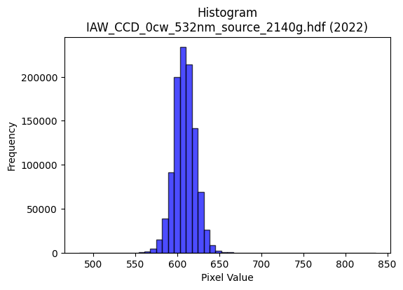
2022 | IAW_CCD_0cw_532nm_source_2140g.hdf | iaw ccd | b'\x89PNG\r\n\x1a\n\x00\x00\x00\rIHDR\x00\x00\x02?\x00\x00\x01\x9e\x08\x06\x00\x00\x00{\x04`\xe1\x00\x00\x009tEXtSoftware\x00Matplotlib version3.9.1, https://matplotlib.org/\xd3\x19\xee!\x00\x00\x00\tpHYs\x00\x00\x0fa\x00\x00\x0fa\x01\xa8?\xa7i\x00\x00X\xf6IDATx\x9c\xed\xddwT\x14W\xff\x06\xf0g)\xbb\x14\x05\xa4KD\xc4\x8a\nbG\xecF"(\xb1\xc7\xd8\xa2\x88D_\x8d\x1a\x15[L|\xb1\xc7\x16\x8d&\xb6h"\xc6\xa8\xb1\xe45\xc6XP\xc4^\xa2b\xecF\xa2\xa8`\x03\x11\xc5\x15T\xea\xfd\xfd\xe1a~\xae\xbb\xc0\x82H\x9b\xe7s\xce\x9e\x84{\xbf;{\xef\xc2\xc8\xc3\xec\x9d\x19\x85\x10B\x80\x88\x88\x88H&\x0c\x8a{\x00DDDDE\x89\xe1\x87\x88\x88\x88d\x85\xe1\x87\x88\x88\x88d\x85\xe1\x87\x88\x88\x88d\x85\xe1\x87\x88\x88\x88d\x85\xe1\x87\x88\x88\x88d\x85\xe1\x87\x88\x88\x88d\x85\xe1\x87\x88\x88\x88d\x85\xe1\x87\x88\x88\x88d\x85\xe1\x87\x88J\xa4*U\xaa`\xd0\xa0A\xc5=\x0c"*\x83\x18~\x88\xa8H\xac]\xbb\x16\n\x85\x02\x91\x91\x91:\xfb\xdb\xb6m\x0bww\xf7\xb7z\x8d\xdd\xbbwc\xda\xb4io\xb5\r"*\xfb\x18~\x88\xa8D\x8a\x8a\x8a\xc2\xea\xd5\xab\xf3\xf5\x9c\xdd\xbbwc\xfa\xf4\xe9\xefhDDTV0\xfc\x10Q\x89\xa4R\xa9`ll\\\xdc\xc3\xc8\x97\x94\x94\x94\xe2\x1e\x02\x11\xe9\x81\xe1\x87\x88J\xa47\xd7\xfc\xa4\xa7\xa7c\xfa\xf4\xe9\xa8Q\xa3\x06LLL`cc\x83\x96-["<<\x1c\x000h\xd0 ,[\xb6\x0c\x00\xa0P(\xa4G\xb6\x94\x94\x14\x8c\x1b7\x0e\xce\xce\xceP\xa9T\xa8U\xab\x16\xbe\xf9\xe6\x1b\x08!4^\xf7\xc5\x8b\x17\xf8\xfc\xf3\xcfakk\x8b\xf2\xe5\xcb\xa3K\x97.\xb8w\xef\x1e\x14\n\x85\xc6Gj\xd3\xa6M\x83B\xa1\xc0\xd5\xabW\xd1\xaf_?T\xa8P\x01-[\xb6\x04\x00\\\xbcx\x11\x83\x06\rB\xd5\xaaUabb\x02GGG\x0c\x1e<\x18\x89\x89\x89\x1a\xaf\x95\xbd\x8d\x7f\xff\xfd\x17\x9f|\xf2\t,--agg\x87\xff\xfe\xf7\xbf\x10B\xe0\xce\x9d;\xe8\xda\xb5+,,,\xe0\xe8\xe8\x88\x85\x0b\x17\x16\xe6[L$[F\xc5=\x00"\x92\x97\xa7O\x9f\xe2\xd1\xa3GZ\xed\xe9\xe9\xe9\xb9>o\xda\xb4i\x983g\x0e>\xfd\xf4S4m\xda\x14j\xb5\x1a\x91\x91\x91\xf8\xfb\xef\xbf\xf1\xc1\x07\x1f\xe0?\xff\xf9\x0f\xee\xdf\xbf\x8f\xf0\xf0p\xfc\xf2\xcb/\x1a\xcf\x15B\xa0K\x97.8x\xf0 \x82\x82\x82P\xbf~}\xec\xdd\xbb\x17\x13&L\xc0\xbd{\xf7\xf0\xed
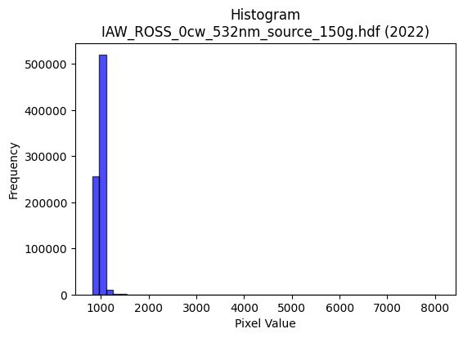
2022 | IAW_ROSS_0cw_532nm_source_150g.hdf | iaw ross | b'\x89PNG\r\n\x1a\n\x00\x00\x00\rIHDR\x00\x00\x026\x00\x00\x01\x9e\x08\x06\x00\x00\x00\x87\x11K+\x00\x00\x009tEXtSoftware\x00Matplotlib version3.9.1, https://matplotlib.org/\xd3\x19\xee!\x00\x00\x00\tpHYs\x00\x00\x0fa\x00\x00\x0fa\x01\xa8?\xa7i\x00\x00[\xecIDATx\x9c\xed\xddwT\x14\xd7\xdf\x06\xf0g\xe9E\x17\x10\xa4\x18\x01\x11\xb1 v,\x18\x1b\x11E\xc5n\x0cvPL\xa2\xc1\x8a=\x1a[\x8aFc\xd4\xc4\x12\x8dQ4\xb1\x92\x9f\x1a+J\xb0+\xb1\xa0\xd8E\xb1aC\x88\n\x8b\xa8\xd4\xfb\xfe\xe1a^\xc7\x05Y\x10E\'\xcf\xe7\x9c9\xc9\xde\xfb\xdd\x99;\xbb,<\xce\xdc\x99U\t!\x04\x88\x88\x88\x88\x14@\xaf\xa4\x07@DDDT\\\x18l\x88\x88\x88H1\x18l\x88\x88\x88H1\x18l\x88\x88\x88H1\x18l\x88\x88\x88H1\x18l\x88\x88\x88H1\x18l\x88\x88\x88H1\x18l\x88\x88\x88H1\x18l\x88\x88\x88H1\x18l\x88\xe8\x9dT\xa1B\x05\x04\x06\x06\x96\xf40\x88\xe8=\xc3`CDoEhh(T*\x15N\x9c8\x91g\x7f\x8b\x16-\xe0\xe1\xe1\xf1Z\xdb\xd8\xb1c\x07\xa6N\x9d\xfaZ\xeb \xa2\xf7\x1b\x83\r\x11\xbd\x93bcc\xf1\xeb\xaf\xbf\x16\xea9;v\xec\xc0\xb4i\xd3\xde\xd0\x88\x88\xe8}\xc0`CD\xef$ccc\x18\x1a\x1a\x96\xf40\n%--\xad\xa4\x87@\xf4\x9f\xc7`CD\xef\xa4\x97\xe7\xd8dffb\xda\xb4ipss\x83\x89\x89\t\xac\xad\xad\xd1\xa4I\x13DDD\x00\x00\x02\x03\x03\xb1p\xe1B\x00\x80J\xa5\x92\x96\\iii\x185j\x14\x1c\x1d\x1dall\x8c*U\xaa\xe0\x87\x1f~\x80\x10B\xb6\xdd\xa7O\x9fb\xd8\xb0a\xb0\xb1\xb1A\xe9\xd2\xa5\xd1\xb1cG\xdc\xb9s\x07*\x95Jv\x9ak\xea\xd4\xa9P\xa9T\xb8p\xe1\x02z\xf5\xea\x05+++4i\xd2\x04\x00p\xe6\xcc\x19\x04\x06\x06\xa2b\xc5\x8a011\x81\xbd\xbd=\x06\x0c\x18\x80\x07\x0f\x1e\xc8\xb6\x95\xbb\x8e\xcb\x97/\xa3O\x9f>\xb0\xb0\xb0@\xd9\xb2e\xf1\xd5W_A\x08\x81[\xb7n\xa1S\xa7NP\xab\xd5\xb0\xb7\xb7\xc7\x9c9s\x8a\xf3%&R$\x83\x92\x1e\x00\x11\xfd\xb7\xa4\xa4\xa4\xe0\xdf\x7f\xff\xd5j\xcf\xcc\xcc|\xe5\xf3\xa6N\x9d\x8a\x193f`\xe0\xc0\x81h\xd0\xa0\x014\x1a\rN\x9c8\x81\x93\'O\xa2U\xabV\xf8\xfc\xf3\xcfq\xf7\xee]DDD\xe0\xf7\xdf\x7f\x97=W\x08\x81\x8e\x1d;b\xef\xde\xbd\x08\n\nB\xed\xda\xb5\xb1k\xd7.\x8c\x193\x06w\xee\xdc\xc1\xdc\xb9s\xa5\xda\xc0\xc0@l\xd8\xb0\x01}\xfb\xf6E\xa3F\x8d\xb0\x7f\xff~\xf8\xf9\
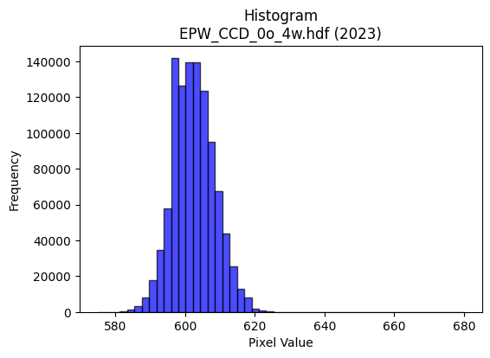
2023 | EPW_CCD_0o_4w.hdf | epw ccd | b'\x89PNG\r\n\x1a\n\x00\x00\x00\rIHDR\x00\x00\x026\x00\x00\x01\x9e\x08\x06\x00\x00\x00\x87\x11K+\x00\x00\x009tEXtSoftware\x00Matplotlib version3.9.1, https://matplotlib.org/\xd3\x19\xee!\x00\x00\x00\tpHYs\x00\x00\x0fa\x00\x00\x0fa\x01\xa8?\xa7i\x00\x00[\xc3IDATx\x9c\xed\xddwX\x14\xd7\xfe?\xf0\xf7\x02\xee\x82(Ui\x11\x91(V\xecD\x84\x88\xb1\x10A\x8d\x91h\x8c\x05k\x88F#6\x8c\x1a\x8d\xc1\x9a\xd8\x15;1\xb1&b\xbb7\x12\xaf\x05%h"*\xa2\xa0\xc4\x8e\x1d\x8dJ\x11\x84\x15B\xe7\xfc\xfe\xf0\xcb\xfcX\x97.\x02\xae\xef\xd7\xf3\xecs\xb3\xe7|v\xe6\xec\x01\xafog\xce\xcc\xc8\x84\x10\x02DDDD\x1a@\xab\xaa\x07@DDDTQ\x18l\x88\x88\x88Hc0\xd8\x10\x11\x11\x91\xc6`\xb0!"""\x8d\xc1`CDDD\x1a\x83\xc1\x86\x88\x88\x884\x06\x83\r\x11\x11\x11i\x0c\x06\x1b"""\xd2\x18\x0c6DDD\xa41\x18l\x88\xa8Zj\xd0\xa0\x01F\x8e\x1cY\xd5\xc3 \xa27\x0c\x83\r\x11U\x8am\xdb\xb6A&\x93!""\xa2\xd0\xfe.]\xba\xc0\xde\xde\xfe\x95\xf6q\xf8\xf0a\xcc\x9d;\xf7\x95\xb6ADo6\x06\x1b"\xaa\x96\xa2\xa3\xa3\xf1\xd3O?\x95\xe93\x87\x0f\x1f\xc6\xbcy\xf3^\xd3\x88\x88\xe8M\xc0`CD\xd5\x92B\xa1@\x8d\x1a5\xaaz\x18e\x92\x96\x96V\xd5C z\xeb1\xd8\x10Q\xb5\xf4\xf2\x1a\x9b\xec\xecl\xcc\x9b7\x0fvvv\xd0\xd5\xd5\x85\xa9\xa9):u\xea\x84\xe0\xe0`\x00\xc0\xc8\x91#\xb1~\xfdz\x00\x80L&\x93^\xf9\xd2\xd2\xd20u\xeaTX[[C\xa1P\xa0I\x93&X\xbe|9\x84\x10*\xfbMOO\xc7\xc4\x89\x13Q\xa7N\x1d\xd4\xae]\x1b\x1f\x7f\xfc1\x1e=z\x04\x99L\xa6r\x9ak\xee\xdc\xb9\x90\xc9d\xb8v\xed\x1a\x86\x0c\x19\x02ccct\xea\xd4\t\x00p\xe9\xd2%\x8c\x1c9\x12\xef\xbe\xfb.tuuaaa\x81\xcf?\xff\x1c\x89\x89\x89*\xfb\xca\xdf\xc6\xcd\x9b71t\xe8P\x18\x1a\x1a\xa2n\xdd\xba\xf8\xee\xbb\xef \x84\xc0\xc3\x87\x0f\xd1\xb7o_\x18\x18\x18\xc0\xc2\xc2\x02+V\xac\xa8\xc8)&\xd2H:U=\x00"z\xbb\xa4\xa4\xa4\xe0\xe9\xd3\xa7j\xed\xd9\xd9\xd9\xc5~n\xee\xdc\xb9X\xb4h\x11\xbe\xf8\xe2\x0bt\xe8\xd0\x01J\xa5\x12\x11\x11\x11\xb8p\xe1\x02>\xfc\xf0C|\xf9\xe5\x97x\xfc\xf81\x82\x83\x83\xf1\xcb/\xbf\xa8|V\x08\x81\x8f?\xfe\x18\'N\x9c\x80\x97\x97\x17\xda\xb4i\x83\xa3G\x8fb\xda\xb4ix\xf4\xe8\x11V\xadZ%\xd5\x8e\x1c9\x12{\xf7\xee\xc5\xb0a\xc3\xd0
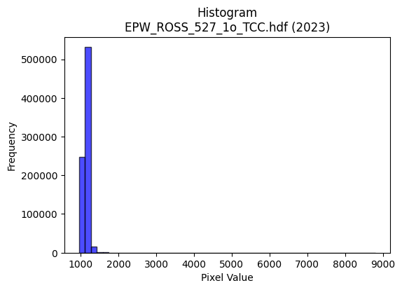
2023 | EPW_ROSS_527_1o_TCC.hdf | epw ross | b'\x89PNG\r\n\x1a\n\x00\x00\x00\rIHDR\x00\x00\x02>\x00\x00\x01\x9e\x08\x06\x00\x00\x00\x94\xc6\x0b\xdf\x00\x00\x009tEXtSoftware\x00Matplotlib version3.9.1, https://matplotlib.org/\xd3\x19\xee!\x00\x00\x00\tpHYs\x00\x00\x0fa\x00\x00\x0fa\x01\xa8?\xa7i\x00\x00U\xbaIDATx\x9c\xed\xdd{\\\xcf\xf7\xff?\xfe\xdb\xab\xc3\xab\xf3\xab\x88J\x0e\x95\xf3\x88\x10\x92aC\xab\xd1\x9cYh\x84\xd8XL2\xc6\xec-\x8ce\xbcg\xec\x8dl\xb3\xc9\xe6\xdc>\x0e\x9bC\xb4\x9cf\x9aC\xe44B\x0ee)\xa1z%t|\xfc\xfe\xf0\xed\xf9\xf3\xf4\x8a\x0eJ\xb5\xe7\xedz\xb9\xbc.\xdb\xeb\xf1\xbc\xbf\x1e\xcf\xfb\xb3\x17\xafn\x9e\xa7\x97J\x08!@DDD\xa4\x00z\x95\xdd\x00\x11\x11\x11\xd1\xab\xc2\xe0CDDD\x8a\xc1\xe0CDDD\x8a\xc1\xe0CDDD\x8a\xc1\xe0CDDD\x8a\xc1\xe0CDDD\x8a\xc1\xe0CDDD\x8a\xc1\xe0CDDD\x8a\xc1\xe0CDDD\x8a\xc1\xe0CDU\x92\xa3\xa3#F\x8d\x1aU\xd9m\x10\xd1\xbf\x0c\x83\x0f\x11\xbd\x12aaaP\xa9T8y\xf2d\x91\xcb\xdf|\xf3M8;;\xbf\xd4:v\xef\xde\x8d9s\xe6\xbc\xd4\x1cD\xf4\xef\xc6\xe0CDUR\\\\\x1c\xbe\xff\xfe\xfbR\xbdf\xf7\xee\xdd\x98;wn\x05uDD\xff\x06\x0c>DT%\x19\x19\x19\xc1\xd0\xd0\xb0\xb2\xdb(\x95\xac\xac\xac\xcan\x81\x88\x8a\xc1\xe0CDU\xd2\xb3\xe7\xf8\xe4\xe6\xe6b\xee\xdc\xb9h\xd2\xa4\t\x8c\x8d\x8damm\x8d.]\xba 22\x12\x000j\xd4(\xacX\xb1\x02\x00\xa0R\xa9\xa4G\xa1\xac\xac,L\x9d:\x15\xf5\xeb\xd7\x87\x91\x91\x11\x9a5k\x86\xff\xfe\xf7\xbf\x10B\xc8\xd6\xfb\xe8\xd1#|\xf4\xd1G\xa8U\xab\x16,,,\xd0\xb7o_\xfc\xf3\xcf?P\xa9T\xb2\xc3hs\xe6\xcc\x81J\xa5\xc2\xdf\x7f\xff\x8d\xe1\xc3\x87\xa3F\x8d\x1a\xe8\xd2\xa5\x0b\x00\xe0\xec\xd9\xb3\x185j\x14\x1a6l\x08ccc\xd8\xd9\xd9a\xcc\x981\xb8w\xef\x9el]\x85s\\\xbe|\x19\xef\xbd\xf7\x1e,--Q\xbbvm\xfc\xe7?\xff\x81\x10\x02\x89\x89\x89\xe8\xd7\xaf\x1f4\x1a\r\xec\xec\xec\xf0\xd5W_\x95\xe7\x8f\x98H\x91\x0c*\xbb\x01"R\x96\x8c\x8c\x0c\xdc\xbd{Wg<77\xf7\x85\xaf\x9b3g\x0eBBB0v\xecXt\xec\xd8\x11Z\xad\x16\'O\x9e\xc4\xa9S\xa7\xf0\xd6[o\xe1\x83\x0f>@RR\x12"##\xf1\xf3\xcf?\xcb^+\x84@\xdf\xbe}q\xe0\xc0\x01\xf8\xfb\xfb\xa3M\x9b6\xd8\xbbw/\xa6M\x9b\x86\x7f\xfe\xf9\x07_\x7f\xfd\xb5T;j\xd4(l\xd9\xb2\x05#F\x8c@\xa7N\x9dp\xe8
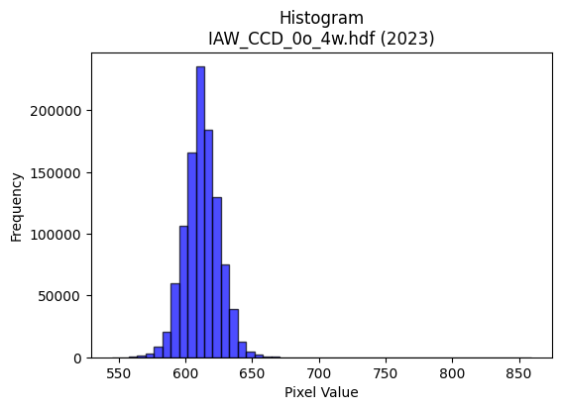
2023 | IAW_CCD_0o_4w.hdf | iaw ccd | b'\x89PNG\r\n\x1a\n\x00\x00\x00\rIHDR\x00\x00\x026\x00\x00\x01\x9e\x08\x06\x00\x00\x00\x87\x11K+\x00\x00\x009tEXtSoftware\x00Matplotlib version3.9.1, https://matplotlib.org/\xd3\x19\xee!\x00\x00\x00\tpHYs\x00\x00\x0fa\x00\x00\x0fa\x01\xa8?\xa7i\x00\x00N\'IDATx\x9c\xed\xdd}\\\xcdw\xff\x07\xf0\xd7\xe9\xe6\x9cn\xa8\xa4RM\x92\xfb\x9brO2\x8ci*]\x08\x97\xcbM\x08\x8d1\x0c\xb9\xd9\xec&\xf7c\x8c\xb1\xcd\xd8lj\xee\x86633w]\x19Bnjr7BR\xb9\x89V\xea(\x9c\xee>\xbf?\xfc\xfa^\x8eS:%\xa5\xaf\xd7\xf3\xf18\x8fk\xe7\xfby\x9f\xefy\x9fO9\xbd\xae\xef\xf9|\xbfG!\x84\x10 """\x92\x01\x83\xcan\x80\x88\x88\x88\xa8\xbc0\xd8\x10\x11\x11\x91l0\xd8\x10\x11\x11\x91l0\xd8\x10\x11\x11\x91l0\xd8\x10\x11\x11\x91l0\xd8\x10\x11\x11\x91l0\xd8\x10\x11\x11\x91l0\xd8\x10\x11\x11\x91l0\xd8\x10\x11\x11\x91l0\xd8\x10\xd1K\xa9n\xdd\xba\x189rde\xb7ADU\x0c\x83\r\x11U\x88\xd0\xd0P(\x14\nDGG\x179\xde\xad[7\xb8\xba\xba>\xd7s\xec\xde\xbd\x1bs\xe6\xccy\xae}\x10Q\xd5\xc6`CD/\xa5\xb8\xb88\xac]\xbb\xb6T\x8f\xd9\xbd{7\xe6\xce\x9d\xfb\x82:"\xa2\xaa\x80\xc1\x86\x88^J*\x95\n\xc6\xc6\xc6\x95\xddF\xa9dggWv\x0bD\xaf<\x06\x1b"z)=\xbd\xc6&77\x17s\xe7\xceE\xc3\x86\rabb\x82\x9a5k\xa2s\xe7\xce\x08\x0f\x0f\x07\x00\x8c\x1c9\x12\xabV\xad\x02\x00(\x14\n\xe9V(;;\x1b\xd3\xa6M\x83\x93\x93\x13T*\x15\x1a7n\x8c\xcf?\xff\x1cB\x08\xad\xe7}\xf8\xf0!\xde{\xef=\xd8\xd8\xd8\xa0z\xf5\xea\xe8\xd3\xa7\x0fn\xde\xbc\t\x85B\xa1\xf51\xd7\x9c9s\xa0P(\xf0\xf7\xdf\x7fc\xe8\xd0\xa1\xa8Q\xa3\x06:w\xee\x0c\x008{\xf6,F\x8e\x1c\x89z\xf5\xea\xc1\xc4\xc4\x04\xf6\xf6\xf6\x18=z4\xd2\xd2\xd2\xb4\x9e\xabp\x1f\x97/_\xc6\xb0a\xc3`ii\t[[[|\xf2\xc9\'\x10B 99\x19}\xfb\xf6\x85\x85\x85\x05\xec\xed\xed\xb1l\xd9\xb2\xf2\x9cb"Y2\xaa\xec\x06\x88\xe8\xd5\x92\x99\x99\x89\x7f\xfe\xf9Gg{nn\xee3\x1f7g\xce\x1c,Z\xb4\x08o\xbf\xfd6:t\xe8\x00\xb5Z\x8d\xe8\xe8h\xfc\xf5\xd7_x\xeb\xad\xb7\xf0\xce;\xef\xe0\xd6\xad[\x08\x0f\x0f\xc7\x86\r\x1b\xb4\x1e+\x84@\x9f>}\xf0\xe7\x9f\x7f"00\x10\xadZ\xb5\xc2\xbe}\xfb0c\xc6\x0c\xdc\xbcy\x13_|\xf1\x85T;r\xe4Hl\xdb\xb6\r\xc3\x87\x0fG\xc7\x8e\x1dq\xe8\xd0!\xf8
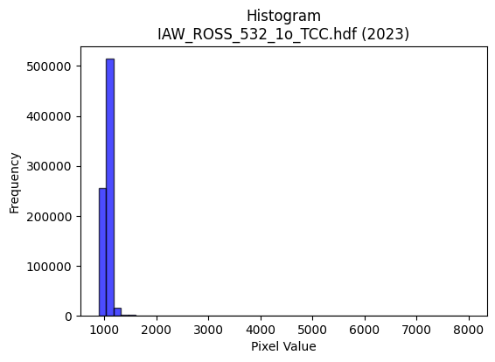
2023 | IAW_ROSS_532_1o_TCC.hdf | iaw ross | b'\x89PNG\r\n\x1a\n\x00\x00\x00\rIHDR\x00\x00\x026\x00\x00\x01\x9e\x08\x06\x00\x00\x00\x87\x11K+\x00\x00\x009tEXtSoftware\x00Matplotlib version3.9.1, https://matplotlib.org/\xd3\x19\xee!\x00\x00\x00\tpHYs\x00\x00\x0fa\x00\x00\x0fa\x01\xa8?\xa7i\x00\x00U3IDATx\x9c\xed\xddy\\T\xe5\xfb?\xfe\xd7\xb0\xaf\x03\x88\x02\x92\x80\x88[\x88;\x8a\x98X$II\xee\x19.)(V\x1a\x9a\x88i\x9a&j\x0b~4K{\xab\xd8;\x13*wz\xbb\x94\x0bJ\xe0\x92J.(\xee\xa2"\x8a\xa5\xa3\xa4\xc2\x00\xe2\xb0\xdd\xbf?\xfcq\xbe\x8e\x83\xb2\x88\x0e\x1d_\xcf\xc7\xe3<t\xee\xfb\x9a\xfb\\7#py\xce}\xceQ\x08!\x04\x88\x88\x88\x88d\xc0@\xdf\t\x10\x11\x11\x11\xd5\x16\x166DDD$\x1b,l\x88\x88\x88H6X\xd8\x10\x11\x11\x91l\xb0\xb0!"""\xd9`aCDDD\xb2\xc1\xc2\x86\x88\x88\x88d\x83\x85\r\x11\x11\x11\xc9\x06\x0b\x1b"""\x92\r\x166DT\'5n\xdc\x18\xa1\xa1\xa1\xfaN\x83\x88\xfeeX\xd8\x10\xd13\x11\x17\x17\x07\x85B\x81#G\x8eT\xd8\xff\xca+\xaf\xc0\xcb\xcb\xeb\x89\xf6\xb1m\xdb6\xcc\x9a5\xeb\x89\xc6 \xa2\x7f7\x166DT\'\xa5\xa7\xa7\xe3\xfb\xef\xbf\xaf\xd6{\xb6m\xdb\x86\xd9\xb3g?\xa5\x8c\x88\xe8\xdf\x80\x85\r\x11\xd5I\xa6\xa6\xa6066\xd6w\x1a\xd5RPP\xa0\xef\x14\x88\x9e{,l\x88\xa8Nzx\x8dMqq1f\xcf\x9e\x8df\xcd\x9a\xc1\xcc\xcc\x0c\xf6\xf6\xf6\xe8\xd6\xad\x1b\x12\x13\x13\x01\x00\xa1\xa1\xa1X\xb2d\t\x00@\xa1PH[\xb9\x82\x82\x02L\x9a4\t...055E\x8b\x16-\xf0\xd5W_A\x08\xa1\xb5\xdf\xc2\xc2B|\xf8\xe1\x87\xa8_\xbf>\xac\xad\xad\xd1\xa7O\x1f\xfc\xfd\xf7\xdfP(\x14Z\xa7\xb9f\xcd\x9a\x05\x85B\x813g\xce`\xe8\xd0\xa1\xb0\xb3\xb3C\xb7n\xdd\x00\x00\'N\x9c@hh(\x9a4i\x02333899a\xd4\xa8Q\xb8u\xeb\x96\xd6\xbe\xca\xc78\x7f\xfe<\xdey\xe7\x1d\xd8\xd8\xd8\xa0A\x83\x06\xf8\xf4\xd3O!\x84\xc0\xd5\xabW\xd1\xb7o_(\x95J899a\xc1\x82\x05\xb5\xf9%&\x92%#}\'@D\xcf\x97\xdc\xdc\\\xfc\xf3\xcf?:\xed\xc5\xc5\xc5\x8f}\xdf\xacY\xb3\x10\x1d\x1d\x8d\xd1\xa3G\xa3s\xe7\xceP\xab\xd58r\xe4\x08\x8e\x1e=\x8a\xd7^{\r\xef\xbf\xff>\xae]\xbb\x86\xc4\xc4D\xfc\xfc\xf3\xcfZ\xef\x15B\xa0O\x9f>\xd8\xb5k\x17\xc2\xc2\xc2\xd0\xae];\xec\xd8\xb1\x03\x93\'O\xc6\xdf\x7f\xff\x8do\xbe\xf9F\x8a\r\r\r\xc5\xfa\xf5\xeb1|\xf8pt\x
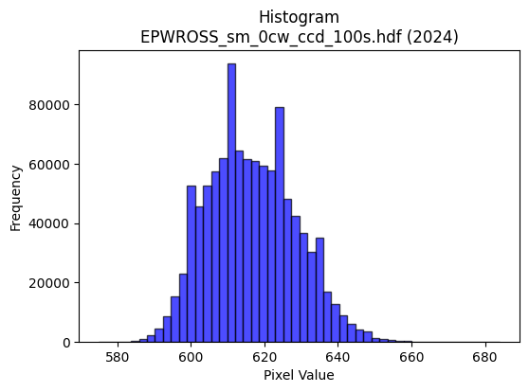
2024 | EPWROSS_sm_0cw_ccd_100s.hdf | epw ccd | b'\x89PNG\r\n\x1a\n\x00\x00\x00\rIHDR\x00\x00\x02.\x00\x00\x01\x9e\x08\x06\x00\x00\x00\xb3h\x8a7\x00\x00\x009tEXtSoftware\x00Matplotlib version3.9.1, https://matplotlib.org/\xd3\x19\xee!\x00\x00\x00\tpHYs\x00\x00\x0fa\x00\x00\x0fa\x01\xa8?\xa7i\x00\x00X\xc3IDATx\x9c\xed\xddwX\x14\xd7\xfb6\xf0{i\xcb\x82\x14A\x8a\x04D\xec\x05\xc5X@\x8cXQ\x8c&\xd6\x18{%\x1a\r\xf6\x12MLT4\xc6\xae\x18\x1b\xd1D,\x89\xb1}cI\xacX\x125\xb6\x88&\xc6\x18\x11\x1bb\xa1\x88\xe0\n"m\xcf\xfb\x87/\xf3sY\xca\xb2"0z\x7f\xaek\xaf\x84s\x9e\x9d9{D\xb8\x9d93\xa3\x10B\x08\x10\x11\x11\x11\xc9\x80Qi\x0f\x80\x88\x88\x88H_\x0c.DDD$\x1b\x0c.DDD$\x1b\x0c.DDD$\x1b\x0c.DDD$\x1b\x0c.DDD$\x1b\x0c.DDD$\x1b\x0c.DDD$\x1b\x0c.DDD$\x1b\x0c.DT\xe2*W\xae\x8c\xc1\x83\x07\x97\xf60\x88H\x86\x18\\\x88\xe8\xa5\xad_\xbf\x1e\n\x85\x02\xe7\xcf\x9f\xcf\xb3\xbfU\xabV\xf0\xf4\xf4|\xa9}\xec\xdb\xb7\x0f3g\xce|\xa9m\x10\x91\xfc1\xb8\x10Q\x89\x8b\x8c\x8c\xc4\xda\xb5k\x8b\xf4\x9e}\xfb\xf6!88\xf8\x15\x8d\x88\x88\xe4\x82\xc1\x85\x88J\x9cR\xa9\x84\xa9\xa9ii\x0f\xa3HRSSK{\x08D\x04\x06\x17"*\x05\xb9\xd7\xb8dff"88\x18\xd5\xabW\x87\xb9\xb99\xec\xed\xed\xd1\xbcys\x84\x87\x87\x03\x00\x06\x0f\x1e\x8c\x95+W\x02\x00\x14\n\x85\xf4\xca\x91\x9a\x9a\x8a\x89\x13\'\xc2\xcd\xcd\rJ\xa5\x125k\xd6\xc4\xa2E\x8b \x84\xd0\xdaoZZ\x1a\xc6\x8c\x19\x83\n\x15*\xc0\xca\xca\n\x9d;w\xc6\xbd{\xf7\xa0P(\xb4NC\xcd\x9c9\x13\n\x85\x02W\xae\\A\xdf\xbe}Q\xbe|y4o\xde\x1c\x00p\xe9\xd2%\x0c\x1e<\x18U\xaaT\x81\xb9\xb99\x9c\x9d\x9d1t\xe8P$&&j\xed+g\x1b\xd7\xae]C\xff\xfe\xfdacc\x03\x07\x07\x07|\xf9\xe5\x97\x10B &&\x06]\xbat\x81\xb5\xb55\x9c\x9d\x9d\xb1x\xf1\xe2\xe2\x9cb\xa2\xd7\x96Ii\x0f\x80\x88^\x1f\x8f\x1f?\xc6\xc3\x87\x0fu\xda333\x0b|\xdf\xcc\x9931w\xee\\|\xf4\xd1G\xf0\xf6\xf6\x86Z\xad\xc6\xf9\xf3\xe7q\xe1\xc2\x05\xb4k\xd7\x0e\x1f\x7f\xfc1\xee\xdf\xbf\x8f\xf0\xf0pl\xda\xb4I\xeb\xbdB\x08t\xee\xdc\x19\xc7\x8e\x1dC`` \x1a4h\x80\x83\x07\x0fb\xf2\xe4\xc9\xb8w\xef\x1e\x96.]*\xd5\x0e\x1e<\x18\xdb\xb6m\xc3\x80\x01\x03\xd0\xb4iS\xfc\xfe\xfb\xef\xe8\xd4\xa9S\xbe\xe3\xea\xd9\xb3\'\xaaW\xaf\x

2024 | EPW_2w_0cw_ccd_100s.hdf | epw ccd | b'\x89PNG\r\n\x1a\n\x00\x00\x00\rIHDR\x00\x00\x02.\x00\x00\x01\x9e\x08\x06\x00\x00\x00\xb3h\x8a7\x00\x00\x009tEXtSoftware\x00Matplotlib version3.9.1, https://matplotlib.org/\xd3\x19\xee!\x00\x00\x00\tpHYs\x00\x00\x0fa\x00\x00\x0fa\x01\xa8?\xa7i\x00\x00T\xcfIDATx\x9c\xed\xddwX\x14W\xff6\xf0{\x01Y\x10)\x82\x14\x89\x88\xd8ETl F\xac(\x96X\xa2\x8f\xd1\x88\x1dcb\xec-\xeac\xa2b\x89\xbd\xc5\x9a\xa2\xa0&\xc6\x92\xa2>v\x82&\xa2b\xc3\xdeQ\x11\xb1P\x02\xe2\n"m\xcf\xfb\x87?\xe6u]\xca\xb2R\x1c\xb9?\xd7\xb5W\xb2\xe7|w\xe6\xec\xb1p;sfF!\x84\x10 """\x92\x01\x83\x92\x1e\x00\x11\x11\x11\x91\xae\x18\\\x88\x88\x88H6\x18\\\x88\x88\x88H6\x18\\\x88\x88\x88H6\x18\\\x88\x88\x88H6\x18\\\x88\x88\x88H6\x18\\\x88\x88\x88H6\x18\\\x88\x88\x88H6\x18\\\x88\x88\x88H6\x18\\\x88\xa8\xd8U\xa9R\x05\x83\x07\x0f.\xe9a\x10\x91\x0c1\xb8\x10\xd1[\x0b\n\n\x82B\xa1\xc0\xb9s\xe7r\xeco\xdd\xba5\xdc\xdc\xdc\xdej\x1f\xfb\xf7\xef\xc7\xacY\xb3\xdej\x1bD$\x7f\x0c.DT\xecn\xdd\xba\x85\x1f\x7f\xfc\xb1@\x9f\xd9\xbf\x7f?\x02\x02\x02\x8ahDD$\x17\x0c.DT\xec\x94J%\xca\x94)S\xd2\xc3(\x90\x94\x94\x94\x92\x1e\x02\x11\x81\xc1\x85\x88J\xc0\x9bk\\222\x10\x10\x10\x80\x1a5j\xc0\xc4\xc4\x04666h\xd1\xa2\x05\x82\x83\x83\x01\x00\x83\x07\x0f\xc6\x9a5k\x00\x00\n\x85BzeKII\xc1\xc4\x89\x13\xe1\xe4\xe4\x04\xa5R\x89Z\xb5ja\xc9\x92%\x10Bh\xec755\x15c\xc6\x8cA\x85\n\x15`nn\x8en\xdd\xba\xe1\xd1\xa3GP(\x14\x1a\xa7\xa1f\xcd\x9a\x05\x85B\x81\xeb\xd7\xaf\xa3_\xbf~(_\xbe<Z\xb4h\x01\x00\xb8|\xf92\x06\x0f\x1e\x8c\xaaU\xab\xc2\xc4\xc4\x04\x0e\x0e\x0e\x18:t(\x12\x12\x124\xf6\x95\xbd\x8d\xdb\xb7o\xa3\x7f\xff\xfe\xb0\xb4\xb4\x84\xad\xad-\xbe\xf9\xe6\x1b\x08!\x10\x1d\x1d\x8d\xee\xdd\xbb\xc3\xc2\xc2\x02\x0e\x0e\x0eX\xbatiaN1\xd1{\xcb\xa8\xa4\x07@D\xef\x8fg\xcf\x9e\xe1\xdf\x7f\xff\xd5j\xcf\xc8\xc8\xc8\xf3s\xb3f\xcd\xc2\xfc\xf9\xf31l\xd80xxx@\xa5R\xe1\xdc\xb9s8\x7f\xfe<\xda\xb7o\x8f\xcf?\xff\x1c\x8f\x1f?Fpp0\xb6l\xd9\xa2\xf1Y!\x04\xbau\xeb\x86\xa3G\x8f\xc2\xdf\xdf\x1f\xee\xee\xee8t\xe8\x10&O\x9e\x8cG\x8f\x1ea\xf9\xf2\xe5R\xed\xe0\xc1\x83\xb1c\xc7\x0e\x0c\x180\x
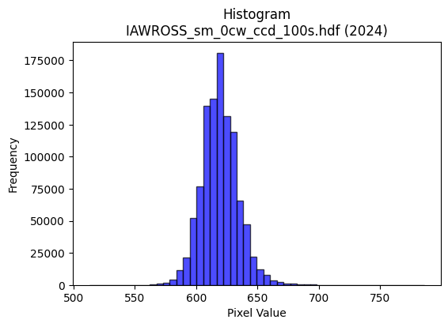
2024 | IAWROSS_sm_0cw_ccd_100s.hdf | iaw ccd | b'\x89PNG\r\n\x1a\n\x00\x00\x00\rIHDR\x00\x00\x026\x00\x00\x01\x9e\x08\x06\x00\x00\x00\x87\x11K+\x00\x00\x009tEXtSoftware\x00Matplotlib version3.9.1, https://matplotlib.org/\xd3\x19\xee!\x00\x00\x00\tpHYs\x00\x00\x0fa\x00\x00\x0fa\x01\xa8?\xa7i\x00\x00auIDATx\x9c\xed\xdd{|\x0cg\xfb?\xf0\xcf&\xb1\x9bM\xe4|NED\xc41A\x9d\xd2\xb4\xceB\x90\xaaS\xd5Y\x90R\x1a\x8a(\xaaU\x04-\x8d\x07\xa1T\xaa\xad\xa86(}T\xfb8GT\x9dR$\x95**H#Q\xb2\xa4\x11V\x82\x1c\xef\xdf\x1f\xfde\xbe\xc6n\x8e"a}\xde\xaf\xd7\xbc\x9a\xbd\xefkf\xaf\xb9m7Wf\xee\x99Q\x08!\x04\x88\x88\x88\x88\x0c\x80QM\'@DDDTUX\xd8\x10\x11\x11\x91\xc1`aCDDD\x06\x83\x85\r\x11\x11\x11\x19\x0c\x166DDDd0X\xd8\x10\x11\x11\x91\xc1`aCDDD\x06\x83\x85\r\x11\x11\x11\x19\x0c\x166DDDd0X\xd8\x10\xd1S\xa9^\xbdz\x18=ztM\xa7AD\xcf\x18\x166DT-6l\xd8\x00\x85B\x81\xf8\xf8x\xbd\xfd\x9d;w\x86\xb7\xb7\xf7c\xbd\xc7\xee\xdd\xbb1\x7f\xfe\xfc\xc7\xda\x06\x11=\xdbX\xd8\x10\xd1S)))\t_|\xf1E\x85\xd6\xd9\xbd{7\xc2\xc2\xc2\x9ePFD\xf4,`aCDO%\x95J\x85Z\xb5j\xd5t\x1a\x15\x92\x93\x93S\xd3)\x10=\xf7X\xd8\x10\xd1S\xe9\xd196\xf9\xf9\xf9\x08\x0b\x0b\x83\x97\x97\x17LMMagg\x87\xf6\xed\xdb#&&\x06\x000z\xf4h\xacY\xb3\x06\x00\xa0P(\xa4\xa5XNN\x0e\xa6O\x9f\x0e777\xa8T*4j\xd4\x08\xff\xf9\xcf\x7f \x84\x90\xbd\xef\xfd\xfb\xf7\xf1\xce;\xef\xc0\xde\xde\x1e\x16\x16\x16x\xed\xb5\xd7p\xed\xda5(\x14\n\xd9i\xae\xf9\xf3\xe7C\xa1P\xe0\xfc\xf9\xf3\x186l\x18lll\xd0\xbe}{\x00\xc0\x993g0z\xf4h\xd4\xaf_\x1f\xa6\xa6\xa6pvv\xc6\xd8\xb1c\x91\x99\x99){\xaf\xe2m\\\xbcx\x11#F\x8c\x80\x95\x95\x15\x1c\x1c\x1c\xf0\xe1\x87\x1fB\x08\x81\xabW\xaf\xa2o\xdf\xbe\xb0\xb4\xb4\x84\xb3\xb33\x96-[V\x95CLd\x90Lj:\x01"z\xbe\xdc\xb9s\x07\xff\xfc\xf3\x8fN{~~~\xa9\xeb\xcd\x9f?\x1f\x8b\x17/\xc6\x9bo\xbe\x89v\xed\xdaA\xab\xd5">>\x1e\xbf\xfd\xf6\x1b\xbaw\xef\x8e\xb7\xdez\x0b\xd7\xaf_GLL\x0c\xbe\xf9\xe6\x1b\xd9\xbaB\x08\xbc\xf6\xdak\xf8\xf9\xe7\x9f\x11\x1c\x1c\x8c\x96-[b\xdf\xbe}\x981c\x06\xae]\xbb\x86\x15+VH\xb1\xa3G\x8f\xc6\xd6\xad[1r\xe4H\xbc\xf4\xd2K\xf8\xe5\x97_\x10\x18\x18Xb^\x83\x06\r\x82\x97\x97\x17>\xfe\xf8c\x
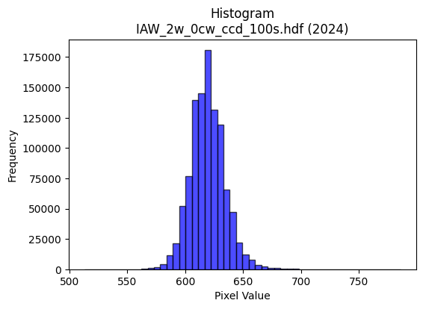
2024 | IAW_2w_0cw_ccd_100s.hdf | iaw ccd | b'\x89PNG\r\n\x1a\n\x00\x00\x00\rIHDR\x00\x00\x026\x00\x00\x01\x9e\x08\x06\x00\x00\x00\x87\x11K+\x00\x00\x009tEXtSoftware\x00Matplotlib version3.9.1, https://matplotlib.org/\xd3\x19\xee!\x00\x00\x00\tpHYs\x00\x00\x0fa\x00\x00\x0fa\x01\xa8?\xa7i\x00\x00]\x96IDATx\x9c\xed\xddy\\\x15e\xff?\xfe\xd7\x019\x87E\xf6\xed@""\xe2\njn\x84\x89J\x92\xa0|\xca-sKQQ\xb3p\xc5\xd4,CPK\xd3\xdb\xad\xf4\x96\xac\x84,I\xa3\xbb\xaco\x9a\x89\x98\xb9\xe1\x02i\xa6\x16!"Xr\x94\x1b\xc5#\xa8\xac\xd7\xef\x8f~\xcc\xedt\x0e\xab,z|=\x1f\x8fy\xe4\\\xd7{\xe6\xbc\xe7\x92\x0eog\xae\x99Q\x08!\x04\x88\x88\x88\x88\x0c\x80QS\'@DDDT_X\xd8\x10\x11\x11\x91\xc1`aCDDD\x06\x83\x85\r\x11\x11\x11\x19\x0c\x166DDDd0X\xd8\x10\x11\x11\x91\xc1`aCDDD\x06\x83\x85\r\x11\x11\x11\x19\x0c\x166DDDd0X\xd8\x10\xd1C\xa9U\xabV\x988qbS\xa7AD\x8f\x18\x166D\xd4(\xe2\xe2\xe2\xa0P(\x90\x92\x92\xa2\xb7\xbf\x7f\xff\xfe\xf0\xf6\xf6~\xa0\xcf\xd8\xb3g\x0f\xa2\xa2\xa2\x1eh\x1fD\xf4hcaCD\x0f\xa5\xb4\xb44|\xf8\xe1\x87\xb5\xdaf\xcf\x9e=\x88\x8e\x8en\xa0\x8c\x88\xe8Q\xc0\xc2\x86\x88\x1eJ*\x95\n&&&M\x9dF\xad\x14\x16\x166u\nD\x8f=\x166D\xf4P\xfa\xe7\x1c\x9b\x92\x92\x12DGG\xc3\xcb\xcb\x0b\xa6\xa6\xa6\xb0\xb7\xb7G\x9f>}\x90\x98\x98\x08\x00\x988q"6m\xda\x04\x00P(\x14\xd2R\xa1\xb0\xb0\x10\xf3\xe6\xcd\x83\x9b\x9b\x1bT*\x15\xda\xb5k\x87\x7f\xfd\xeb_\x10B\xc8>\xf7\xee\xdd\xbb\x985k\x16\x1c\x1c\x1c`ii\x89\xe7\x9f\x7f\x1e\x7f\xfd\xf5\x17\x14\n\x85\xec2WTT\x14\x14\n\x05.\\\xb8\x80\xb1c\xc7\xc2\xd6\xd6\x16}\xfa\xf4\x01\x00\x9c={\x16\x13\'ND\xeb\xd6\xadajj\n\xb5Z\x8d\xc9\x93\'#//O\xf6Y\x15\xfb\xf8\xe3\x8f?\xf0\xd2K/\xc1\xda\xda\x1a\x8e\x8e\x8ex\xeb\xad\xb7 \x84\xc0\x95+W0d\xc8\x10XYYA\xadVc\xcd\x9a5\xf59\xc4D\x06\xa9YS\'@D\x8f\x97[\xb7n\xe1\xbf\xff\xfd\xafN{III\x95\xdbEEEa\xc5\x8a\x15\x982e\nz\xf5\xea\x05\xadV\x8b\x94\x94\x14\xfc\xfc\xf3\xcfx\xf6\xd9g\xf1\xf2\xcb/\xe3\xea\xd5\xabHLL\xc4\xa7\x9f~*\xdbV\x08\x81\xe7\x9f\x7f\x1e?\xfe\xf8#\xc2\xc2\xc2\xd0\xb5kW\xfc\xf0\xc3\x0f\x98?\x7f>\xfe\xfa\xeb/\xac[\xb7N\x8a\x9d8q"\xbe\xf8\xe2\x0b\x8c\x1f?\x1eO=\xf5\x14~\xfa\x

